Расчет
№ сценария | Оборудование, характеристики аварии | Описание | Кратко сценарий | Частота инициирующего события, 1/год | Кол-во оборудования, ед. | Условная вероятность | Частота сценария, 1/год | Количество ОВ участвующего в аварии, т | Количество ОВ в создании поражающего фактора, т | Исходные данные для расчета |  | № сценария | Оборудование, характеристики аварии | Кратко сценарий | q=10,5 | q=7,0 | q=4,2 | q=1,4 | P=70 | P=28 | Р=14 | P=5 | Р=2 | Lф | Дф | Rнкпр | Rвсп | LPt | PPt | Q=600 | Q=320 | Q=220 | Q=120 | Sт | Кол-во погибших, чел | Кол-во пострадавших, чел | Остаточная стоимость оборудования, млн.руб | Стоимость вещества, млн.руб/т | Дни простоя, сут. | Прямые потери, млн.руб | Затраты на ликвидацию, млн.руб | Социальные потери, млн.руб | Косвенный ущерб, млн.руб | Суммарный экологический ущерб, млн.руб | Суммарный ущерб, млн.руб | Кол.риск погибшие, чел/год | Кол.риск пострадавшие, чел/год | Мат.ожидание, млн.руб/год | Вероятность ветра | Вероятность температурры
С1 | Трубопровод дренажный продукт (рег.№133) | Разрыв трубопровода на сечение→ мгновенное воспламенение→ пожар пролива | Полное-пожар | 3.00E-07 | 10 | 0.2 | 6.00E-07 | 0.30 | 0.30 | Площадь, м2 | 45 | С1 | Трубопровод дренажный продукт (рег.№133) | Полное-пожар | 12.6 | 16.5 | 22.5 | 40.4 | - | - | - | - | - | - | - | - | - | - | - | - | - | - | - | - | 1 | 1 | 0.0075 | 0.027 | 3 | 0.0156 | 0.0016 | 3.25 | 0.82 | 0.0030 | 4.09 | 6.00E-07 | 6.00E-07 | 2.45E-06 | 1.40E-04 | 4.29E-03 | 2.46E-06 | 3.73E-05
С2 | Трубопровод дренажный продукт (рег.№133) | Разрыв трубопровода на сечение→ отсутствие мгновенного воспламенения→возможность образования взрывоопасного облака→ отсроченное воспламенение → взрыв облака ТВС | Полное-взрыв | 3.00E-07 | 10 | 0.04 | 1.20E-07 | 0.30 | 0.02 | Расход газ, кг/с | 0 | С2 | Трубопровод дренажный продукт (рег.№133) | Полное-взрыв | - | - | - | - | 0 | 0 | 19.6 | 66.1 | 172.1 | - | - | - | - | - | - | - | - | - | - | - | 1 | 1 | 0.0075 | 0.027 | 3 | 0.0156 | 0.0016 | 3.25 | 0.82 | 0.0018 | 4.09 | 1.20E-07 | 1.20E-07 | 4.90E-07
С3 | Трубопровод дренажный продукт (рег.№133) | Разрыв трубопровода на сечение→ отсутствие мгновенного воспламенения→возможность образования взрывоопасного облака→отсуствие отсроченного воспламенения → ликвидация аварии | Полное-ликвидация | 3.00E-07 | 10 | 0.76 | 2.28E-06 | 0.30 | 0 | Расход жидкость, кг/с | 0 | С3 | Трубопровод дренажный продукт (рег.№133) | Полное-ликвидация | - | - | - | - | - | - | - | - | - | - | - | - | - | - | - | - | - | - | - | - | 0 | 0 | 0.0075 | 0.027 | 3 | 0.0083 | 0.0008 | 0.00 | 0.00 | 0.0000 | 0.01 | 0.00E+00 | 0.00E+00 | 2.61E-08
С4 | Трубопровод дренажный продукт (рег.№133) | Частичная разгерметизация трубопровода→ мгновенное воспламенение→ пожар пролива | Частичное-пожар | 2.00E-06 | 10 | 0.2 | 4.00E-06 | 0.05 | 0.05 | Теплота сгорания, кДж/кг | 45390 | С4 | Трубопровод дренажный продукт (рег.№133) | Частичное-пожар | 8.5 | 10.4 | 13.1 | 21.2 | - | - | - | - | - | - | - | - | - | - | - | - | - | - | - | - | 0 | 1 | 0.00075 | 0.027 | 1 | 0.0020 | 0.0002 | 0.25 | 0.06 | 0.0005 | 0.32 | 0.00E+00 | 4.00E-06 | 1.26E-06
С5 | Трубопровод дренажный продукт (рег.№133) | Частичная разгерметизация трубопровода→ отсутствие мгновенного воспламенения→возможность образования взрывоопасного облака→ отсроченное воспламенение → пожар-вспышка | Частичное-пожар-вспышка | 2.00E-06 | 10 | 0.04 | 8.00E-07 | 0.05 | 0.01 | НКПР, об.% | 3 | С5 | Трубопровод дренажный продукт (рег.№133) | Частичное-пожар-вспышка | - | - | - | - | - | - | - | - | - | - | - | 5.96 | 7.15 | - | - | - | - | - | - | - | 0 | 1 | 0.00075 | 0.027 | 1 | 0.0020 | 0.0002 | 0.25 | 0.06 | 0.0005 | 0.32 | 0.00E+00 | 8.00E-07 | 2.53E-07
С6 | Трубопровод дренажный продукт (рег.№133) | Частичная разгерметизация трубопровода→ отсутствие мгновенного воспламенения→возможность образования взрывоопасного облака→отсуствие отсроченного воспламенения → ликвидация аварии | Частичное-ликвидация | 2.00E-06 | 10 | 0.76 | 1.52E-05 | 0.05 | 0 | Тип дерева | 1 | С6 | Трубопровод дренажный продукт (рег.№133) | Частичное-ликвидация | - | - | - | - | - | - | - | - | - | - | - | - | - | - | - | - | - | - | - | - | 0 | 0 | 0.00075 | 0.027 | 1 | 0.0009 | 0.0001 | 0.00 | 0.00 | 0.0000 | 0.00 | 0.00E+00 | 0.00E+00 | 1.83E-08
 |  |  |  |  |  |  |  |  |  |  |  |  |  |  | - | - | - | - | - | - | - | - | - | - | - | - | - | - | - | - | - | - | - | -
 |  |  |  |  |  |  |  |  |  |  |  |  |  |  | - | - | - | - | - | - | - | - | - | - | - | - | - | - | - | - | - | - | - | -
 |  |  |  |  |  |  |  |  |  |  |  |  |  |  | - | - | - | - | - | - | - | - | - | - | - | - | - | - | - | - | - | - | - | -
 |  |  |  |  |  |  |  |  |  |  |  |  |  |  | - | - | - | - | - | - | - | - | - | - | - | - | - | - | - | - | - | - | - | -
С1 | Резервуар РВС (8100T0001) | Полное разрушение→ мгновенное воспламенение→ пожар пролива | Полное-пожар | 1.00E-05 | 1 | 0.1 | 1.00E-06 | 34400.00 | 34400.00 | Площадь, м2 | 9000 | С1 | Резервуар РВС (8100T0001) | Полное-пожар | 63 | 84.9 | 117.7 | 207.2 | - | - | - | - | - | - | - | - | - | - | - | - | - | - | - | - | 1 | 2 | 0.75 | 0.027 | 3 | 23.2388 | 2.3239 | 3.50 | 7.27 | 23.0897 | 59.42 | 1.00E-06 | 2.00E-06 | 5.94E-05
С2 | Резервуар РВС (8100T0001) | Полное разрушение на сечение→ отсутствие мгновенного воспламенения→возможность образования взрывоопасного облака→ отсроченное воспламенение → взрыв облака ТВС | Полное-взрыв | 1.00E-05 | 1 | 0.18 | 1.80E-06 | 34400.00 | 0.89 | Расход газ, кг/с | 0 | С2 | Резервуар РВС (8100T0001) | Полное-взрыв | - | - | - | - | 0 | 0 | 73.1 | 243.6 | 633.1 | - | - | - | - | - | - | - | - | - | - | - | 3 | 2 | 0.75 | 0.027 | 3 | 23.2388 | 2.3239 | 9.50 | 8.77 | 0.0897 | 43.92 | 5.40E-06 | 3.60E-06 | 7.91E-05
С3 | Резервуар РВС (8100T0001) | Полное разрушение→ отсутствие мгновенного воспламенения→возможность образования взрывоопасного облака→отсуствие отсроченного воспламенения → ликвидация аварии | Полное-ликвидация | 1.00E-05 | 1 | 0.72 | 7.20E-06 | 34400.00 | 0 | Расход жидкость, кг/с | 0 | С3 | Резервуар РВС (8100T0001) | Полное-ликвидация | - | - | - | - | - | - | - | - | - | - | - | - | - | - | - | - | - | - | - | - | 0 | 0 | 0.75 | 0.027 | 3 | 23.2388 | 2.3239 | 0.00 | 6.39 | 0.0012 | 31.95 | 0.00E+00 | 0.00E+00 | 2.30E-04
С4 | Резервуар РВС (8100T0001) | Частичная разгерметизация → мгновенное воспламенение→ пожар пролива | Частичное-пожар | 1.00E-04 | 1 | 0.1 | 1.00E-05 | 5160.00 | 5160.00 | Теплота сгорания, кДж/кг | 45390 | С4 | Резервуар РВС (8100T0001) | Частичное-пожар | 21.8 | 30.2 | 43.6 | 81.6 | - | - | - | - | - | - | - | - | - | - | - | - | - | - | - | - | 0 | 2 | 0.00075 | 0.027 | 1 | 3.4830 | 0.3483 | 0.50 | 1.08 | 3.4635 | 8.88 | 0.00E+00 | 2.00E-05 | 8.88E-05
С5 | Резервуар РВС (8100T0001) | Частичная разгерметизация → отсутствие мгновенного воспламенения→возможность образования взрывоопасного облака→ отсроченное воспламенение → пожар-вспышка | Частичное-пожар-вспышка | 1.00E-04 | 1 | 0.045 | 4.50E-06 | 5160.00 | 0.13 | НКПР, об.% | 3 | С5 | Резервуар РВС (8100T0001) | Частичное-пожар-вспышка | - | - | - | - | - | - | - | - | - | - | - | 17.25 | 20.7 | - | - | - | - | - | - | - | 0 | 1 | 0.00075 | 0.027 | 1 | 3.4830 | 0.3483 | 0.25 | 1.02 | 0.0135 | 5.12 | 0.00E+00 | 4.50E-06 | 2.30E-05
С6 | Резервуар РВС (8100T0001) | Частичная разгерметизация → отсутствие мгновенного воспламенения→возможность образования взрывоопасного облака→отсуствие отсроченного воспламенения → ликвидация аварии | Частичное-ликвидация | 1.00E-04 | 1 | 0.855 | 8.55E-05 | 5160.00 | 0 | Тип дерева | 9 | С6 | Резервуар РВС (8100T0001) | Частичное-ликвидация | - | - | - | - | - | - | - | - | - | - | - | - | - | - | - | - | - | - | - | - | 0 | 0 | 0.00075 | 0.027 | 1 | 3.4830 | 0.3483 | 0.00 | 0.96 | 0.0002 | 4.79 | 0.00E+00 | 0.00E+00 | 4.09E-04
 |  |  |  |  |  |  |  |  |  |  |  |  |  |  | - | - | - | - | - | - | - | - | - | - | - | - | - | - | - | - | - | - | - | -
 |  |  |  |  |  |  |  |  |  |  |  |  |  |  | - | - | - | - | - | - | - | - | - | - | - | - | - | - | - | - | - | - | - | -
 |  |  |  |  |  |  |  |  |  |  |  |  |  |  | - | - | - | - | - | - | - | - | - | - | - | - | - | - | - | - | - | - | - | -
 |  |  |  |  |  |  |  |  |  |  |  |  |  |  | - | - | - | - | - | - | - | - | - | - | - | - | - | - | - | - | - | - | - | -
С1 | Насос центробежный (8120P0002) | Разрушение отводящего трубопровода→ возможность образования капельной смеси →мгновенное воспламенение→ горение жидкостного факела | Полное-факел | 1.00E-05 | 1 | 0.015 | 1.50E-07 | 2.83 | 2.83 | Площадь, м2 | 425 | С1 | Насос центробежный (8120P0002) | Полное-факел | - | - | - | - | - | - | - | - | - | 15 | 3 | - | - | - | - | - | - | - | - | - | 1 | 1 | 0.75 | 0.027 | 3 | 0.8265 | 0.0827 | 3.25 | 1.04 | 0.0285 | 5.23 | 1.50E-07 | 1.50E-07 | 7.84E-07
С2 | Насос центробежный (8120P0002) | Разрушение отводящего трубопровода→ возможность образования капельной смеси→ возможность образования взрывоопасного облака→ отсроченное воспламенение → пожар пролива | Полное-взрыв облака ТВС | 1.00E-05 | 1 | 0.01425 | 1.43E-07 | 2.83 | 0.05 | Расход газ, кг/с | 0 | С2 | Насос центробежный (8120P0002) | Полное-взрыв облака ТВС | - | - | - | - | 0 | 0 | 28.6 | 95.1 | 248.1 | - | - | - | - | - | - | - | - | - | - | - | 1 | 1 | 0.75 | 0.027 | 3 | 0.8265 | 0.0827 | 3.25 | 1.04 | 0.0054 | 5.20 | 1.43E-07 | 1.43E-07 | 7.42E-07
С3 | Насос центробежный (8120P0002) | Разрушение отводящего трубопровода→ возможность образования капельной смеси→возможность образования взрывоопасного облака→отсуствие отсроченного воспламенения → ликвидация аварии | Полное-ликвидация | 1.00E-05 | 1 | 0.27075 | 2.71E-06 | 2.83 | 0 | Расход жидкость, кг/с | 1 | С3 | Насос центробежный (8120P0002) | Полное-ликвидация | - | - | - | - | - | - | - | - | - | - | - | - | - | - | - | - | - | - | - | - | 0 | 0 | 0.75 | 0.027 | 3 | 0.7577 | 0.0758 | 0.00 | 0.21 | 0.0001 | 1.04 | 0.00E+00 | 0.00E+00 | 2.82E-06
С4 | Насос центробежный (8120P0002) | Разрушение отводящего трубопровода→ отсуствие возможности образования капельной смеси→ мгновенное воспламенение→ пожар пролива | Частичное-пожар | 1.00E-05 | 1 | 0.035 | 3.50E-07 | 0.42 | 0.42 | Теплота сгорания, кДж/кг | 45390 | С4 | Насос центробежный (8120P0002) | Частичное-пожар | 18 | 24.9 | 35.5 | 66.1 | - | - | - | - | - | - | - | - | - | - | - | - | - | - | - | - | 0 | 1 | 0.00075 | 0.027 | 1 | 0.0122 | 0.0012 | 0.25 | 0.07 | 0.0043 | 0.33 | 0.00E+00 | 3.50E-07 | 1.17E-07
С5 | Насос центробежный (8120P0002) | Разрушение отводящего трубопровода→ отсуствие возможности образования капельной смеси→отсуствие мгновенного воспламенения → отсроченное воспламенение → пожар вспышка | Частичное-вспышка | 1.00E-05 | 1 | 0.03325 | 3.32E-07 | 0.42 | 0.01 | НКПР, об.% | 3 | С5 | Насос центробежный (8120P0002) | Частичное-вспышка | - | - | - | - | - | - | - | - | - | - | - | 7.33 | 8.8 | - | - | - | - | - | - | - | 0 | 1 | 0.00075 | 0.027 | 1 | 0.0122 | 0.0012 | 0.25 | 0.07 | 0.0010 | 0.33 | 0.00E+00 | 3.32E-07 | 1.10E-07
С6 | Насос центробежный (8120P0002) | Разрушение отводящего трубопровода→ отсуствие возможности образования капельной смеси→отсуствие мгновенного воспламенения → отсуствие отсроченного воспламенения → ликвидация аварии | Частичное-ликвидация | 1.00E-05 | 1 | 0.63175 | 6.32E-06 | 0.42 | 0 | Тип дерева | 16 | С6 | Насос центробежный (8120P0002) | Частичное-ликвидация | - | - | - | - | - | - | - | - | - | - | - | - | - | - | - | - | - | - | - | - | 0 | 0 | 0.00075 | 0.027 | 1 | 0.0019 | 0.0002 | 0.00 | 0.00 | 0.0000 | 0.00 | 0.00E+00 | 0.00E+00 | 1.66E-08
 |  |  |  |  |  |  |  |  |  |  |  |  |  |  | - | - | - | - | - | - | - | - | - | - | - | - | - | - | - | - | - | - | - | -
 |  |  |  |  |  |  |  |  |  |  |  |  |  |  | - | - | - | - | - | - | - | - | - | - | - | - | - | - | - | - | - | - | - | -
 |  |  |  |  |  |  |  |  |  |  |  |  |  |  | - | - | - | - | - | - | - | - | - | - | - | - | - | - | - | - | - | - | - | -
 |  |  |  |  |  |  |  |  |  |  |  |  |  |  | - | - | - | - | - | - | - | - | - | - | - | - | - | - | - | - | - | - | - | -
С1 | Резервуар РВС (8206T0001) | Полное разрушение→ мгновенное воспламенение→ пожар пролива | Полное-пожар | 1.00E-05 | 1 | 0.1 | 1.00E-06 | 640.00 | 640.00 | Площадь, м2 | 540 | С1 | Резервуар РВС (8206T0001) | Полное-пожар | 18.9 | 26.2 | 37.6 | 70.2 | - | - | - | - | - | - | - | - | - | - | - | - | - | - | - | - | 1 | 1 | 0.75 | 0.027 | 3 | 3.6060 | 0.3606 | 3.25 | 1.80 | 6.4436 | 15.46 | 1.00E-06 | 1.00E-06 | 1.55E-05
С2 | Резервуар РВС (8206T0001) | Полное разрушение→ отсутствие мгновенного воспламенения→возможность образования взрывоопасного облака→ отсроченное воспламенение → пожар пролива | Полное-пожар | 1.00E-05 | 1 | 0.18 | 1.80E-06 | 640.00 | 640.00 | Расход газ, кг/с | 0 | С2 | Резервуар РВС (8206T0001) | Полное-пожар | 18.9 | 26.2 | 37.6 | 70.2 | - | - | - | - | - | - | - | - | - | - | - | - | - | - | - | - | 1 | 1 | 0.75 | 0.027 | 3 | 3.6060 | 0.3606 | 3.25 | 1.80 | 6.4436 | 15.46 | 1.80E-06 | 1.80E-06 | 2.78E-05
С3 | Резервуар РВС (8206T0001) | Полное разрушение→ отсутствие мгновенного воспламенения→возможность образования взрывоопасного облака→отсуствие отсроченного воспламенения → ликвидация аварии | Полное-ликвидация | 1.00E-05 | 1 | 0.72 | 7.20E-06 | 640.00 | 0 | Расход жидкость, кг/с | 0 | С3 | Резервуар РВС (8206T0001) | Полное-ликвидация | - | - | - | - | - | - | - | - | - | - | - | - | - | - | - | - | - | - | - | - | 0 | 0 | 0.75 | 0.027 | 3 | 3.6060 | 0.3606 | 0.00 | 0.99 | 0.8531 | 5.81 | 0.00E+00 | 0.00E+00 | 4.18E-05
С4 | Резервуар РВС (8206T0001) | Частичная разгерметизация → мгновенное воспламенение→ пожар пролива | Частичное-пожар | 1.00E-04 | 1 | 0.1 | 1.00E-05 | 96.00 | 96.00 | Теплота сгорания, кДж/кг | 45390 | С4 | Резервуар РВС (8206T0001) | Частичное-пожар | 13.1 | 17.3 | 23.6 | 42.4 | - | - | - | - | - | - | - | - | - | - | - | - | - | - | - | - | 0 | 1 | 0.00075 | 0.027 | 1 | 0.5186 | 0.0519 | 0.25 | 0.21 | 0.9665 | 1.99 | 0.00E+00 | 1.00E-05 | 1.99E-05
С5 | Резервуар РВС (8206T0001) | Частичная разгерметизация → отсутствие мгновенного воспламенения→возможность образования взрывоопасного облака→ отсроченное воспламенение → пожар пролива | Частичное-пожар | 1.00E-04 | 1 | 0.045 | 4.50E-06 | 96.00 | 96.00 | НКПР, об.% | 3 | С5 | Резервуар РВС (8206T0001) | Частичное-пожар | 13.1 | 17.3 | 23.6 | 42.4 | - | - | - | - | - | - | - | - | - | - | - | - | - | - | - | - | 0 | 1 | 0.00075 | 0.027 | 1 | 0.5186 | 0.0519 | 0.25 | 0.21 | 0.9665 | 1.99 | 0.00E+00 | 4.50E-06 | 8.96E-06
С6 | Резервуар РВС (8206T0001) | Частичная разгерметизация → отсутствие мгновенного воспламенения→возможность образования взрывоопасного облака→отсуствие отсроченного воспламенения → ликвидация аварии | Частичное-ликвидация | 1.00E-04 | 1 | 0.855 | 8.55E-05 | 96.00 | 0 | Тип дерева | 11 | С6 | Резервуар РВС (8206T0001) | Частичное-ликвидация | - | - | - | - | - | - | - | - | - | - | - | - | - | - | - | - | - | - | - | - | 0 | 0 | 0.00075 | 0.027 | 1 | 0.5186 | 0.0519 | 0.00 | 0.14 | 0.1280 | 0.84 | 0.00E+00 | 0.00E+00 | 7.19E-05
 |  |  |  |  |  |  |  |  |  |  |  |  |  |  | - | - | - | - | - | - | - | - | - | - | - | - | - | - | - | - | - | - | - | -
 |  |  |  |  |  |  |  |  |  |  |  |  |  |  | - | - | - | - | - | - | - | - | - | - | - | - | - | - | - | - | - | - | - | -
 |  |  |  |  |  |  |  |  |  |  |  |  |  |  | - | - | - | - | - | - | - | - | - | - | - | - | - | - | - | - | - | - | - | -
 |  |  |  |  |  |  |  |  |  |  |  |  |  |  | - | - | - | - | - | - | - | - | - | - | - | - | - | - | - | - | - | - | - | -
С1 | Резервуар РВС (8207T0001) | Полное разрушение→ мгновенное воспламенение→ пожар пролива | Полное-пожар | 1.00E-05 | 1 | 0.1 | 1.00E-06 | 1320.00 | 1320.00 | Площадь, м2 | 948 | С1 | Резервуар РВС (8207T0001) | Полное-пожар | 22.2 | 30.8 | 44.4 | 83.1 | - | - | - | - | - | - | - | - | - | - | - | - | - | - | - | - | 1 | 1 | 0.75 | 0.027 | 3 | 7.2780 | 0.7278 | 3.25 | 2.81 | 13.2900 | 27.36 | 1.00E-06 | 1.00E-06 | 2.74E-05
С2 | Резервуар РВС (8207T0001) | Полное разрушение→ отсутствие мгновенного воспламенения→возможность образования взрывоопасного облака→ отсроченное воспламенение → пожар пролива | Полное-пожар | 1.00E-05 | 1 | 0.18 | 1.80E-06 | 1320.00 | 1320.00 | Расход газ, кг/с | 0 | С2 | Резервуар РВС (8207T0001) | Полное-пожар | 22.2 | 30.8 | 44.4 | 83.1 | - | - | - | - | - | - | - | - | - | - | - | - | - | - | - | - | 1 | 1 | 0.75 | 0.027 | 3 | 7.2780 | 0.7278 | 3.25 | 2.81 | 13.2900 | 27.36 | 1.80E-06 | 1.80E-06 | 4.92E-05
С3 | Резервуар РВС (8207T0001) | Полное разрушение→ отсутствие мгновенного воспламенения→возможность образования взрывоопасного облака→отсуствие отсроченного воспламенения → ликвидация аварии | Полное-ликвидация | 1.00E-05 | 1 | 0.72 | 7.20E-06 | 1320.00 | 0 | Расход жидкость, кг/с | 0 | С3 | Резервуар РВС (8207T0001) | Полное-ликвидация | - | - | - | - | - | - | - | - | - | - | - | - | - | - | - | - | - | - | - | - | 0 | 0 | 0.75 | 0.027 | 3 | 7.2780 | 0.7278 | 0.00 | 2.00 | 1.7596 | 11.77 | 0.00E+00 | 0.00E+00 | 8.47E-05
С4 | Резервуар РВС (8207T0001) | Частичная разгерметизация → мгновенное воспламенение→ пожар пролива | Частичное-пожар | 1.00E-04 | 1 | 0.1 | 1.00E-05 | 198.00 | 198.00 | Теплота сгорания, кДж/кг | 45390 | С4 | Резервуар РВС (8207T0001) | Частичное-пожар | 14.6 | 19.5 | 26.8 | 48.4 | - | - | - | - | - | - | - | - | - | - | - | - | - | - | - | - | 0 | 1 | 0.00075 | 0.027 | 1 | 1.0694 | 0.1069 | 0.25 | 0.36 | 1.9935 | 3.78 | 0.00E+00 | 1.00E-05 | 3.78E-05
С5 | Резервуар РВС (8207T0001) | Частичная разгерметизация → отсутствие мгновенного воспламенения→возможность образования взрывоопасного облака→ отсроченное воспламенение → пожар пролива | Частичное-пожар | 1.00E-04 | 1 | 0.045 | 4.50E-06 | 198.00 | 198.00 | НКПР, об.% | 3 | С5 | Резервуар РВС (8207T0001) | Частичное-пожар | 14.6 | 19.5 | 26.8 | 48.4 | - | - | - | - | - | - | - | - | - | - | - | - | - | - | - | - | 0 | 1 | 0.00075 | 0.027 | 1 | 1.0694 | 0.1069 | 0.25 | 0.36 | 1.9935 | 3.78 | 0.00E+00 | 4.50E-06 | 1.70E-05
С6 | Резервуар РВС (8207T0001) | Частичная разгерметизация → отсутствие мгновенного воспламенения→возможность образования взрывоопасного облака→отсуствие отсроченного воспламенения → ликвидация аварии | Частичное-ликвидация | 1.00E-04 | 1 | 0.855 | 8.55E-05 | 198.00 | 0 | Тип дерева | 11 | С6 | Резервуар РВС (8207T0001) | Частичное-ликвидация | - | - | - | - | - | - | - | - | - | - | - | - | - | - | - | - | - | - | - | - | 0 | 0 | 0.00075 | 0.027 | 1 | 1.0694 | 0.1069 | 0.00 | 0.29 | 0.2639 | 1.73 | 0.00E+00 | 0.00E+00 | 1.48E-04
 |  |  |  |  |  |  |  |  |  |  |  |  |  |  | - | - | - | - | - | - | - | - | - | - | - | - | - | - | - | - | - | - | - | -
 |  |  |  |  |  |  |  |  |  |  |  |  |  |  | - | - | - | - | - | - | - | - | - | - | - | - | - | - | - | - | - | - | - | -
 |  |  |  |  |  |  |  |  |  |  |  |  |  |  | - | - | - | - | - | - | - | - | - | - | - | - | - | - | - | - | - | - | - | -
 |  |  |  |  |  |  |  |  |  |  |  |  |  |  | - | - | - | - | - | - | - | - | - | - | - | - | - | - | - | - | - | - | - | -
С1 | Трубопровод рег. №1038 | Разрыв трубопровода на сечение→ мгновенное воспламенение→ пожар пролива | Полное-пожар | 1.00E-07 | 257 | 0.2 | 5.14E-06 | 3.51 | 3.51 | Площадь, м2 | 350 | С1 | Трубопровод рег. №1038 | Полное-пожар | 17.5 | 24.1 | 34.1 | 63.3 | - | - | - | - | - | - | - | - | - | - | - | - | - | - | - | - | 1 | 1 | 0.75 | 0.027 | 3 | 0.8448 | 0.0845 | 3.25 | 1.04 | 0.0353 | 5.26 | 5.14E-06 | 5.14E-06 | 2.70E-05
С2 | Трубопровод рег. №1038 | Разрыв трубопровода на сечение→ отсутствие мгновенного воспламенения→возможность образования взрывоопасного облака→ отсроченное воспламенение → пожар пролива | Полное-пожар | 1.00E-07 | 257 | 0.04 | 1.03E-06 | 3.51 | 3.51 | Расход газ, кг/с | 0 | С2 | Трубопровод рег. №1038 | Полное-пожар | 17.5 | 24.1 | 34.1 | 63.3 | - | - | - | - | - | - | - | - | - | - | - | - | - | - | - | - | 1 | 1 | 0.75 | 0.027 | 3 | 0.8448 | 0.0845 | 3.25 | 1.04 | 0.0353 | 5.26 | 1.03E-06 | 1.03E-06 | 5.41E-06
С3 | Трубопровод рег. №1038 | Разрыв трубопровода на сечение→ отсутствие мгновенного воспламенения→возможность образования взрывоопасного облака→отсуствие отсроченного воспламенения → ликвидация аварии | Полное-ликвидация | 1.00E-07 | 257 | 0.76 | 1.95E-05 | 3.51 | 0 | Расход жидкость, кг/с | 0 | С3 | Трубопровод рег. №1038 | Полное-ликвидация | - | - | - | - | - | - | - | - | - | - | - | - | - | - | - | - | - | - | - | - | 0 | 0 | 0.75 | 0.027 | 3 | 0.7595 | 0.0759 | 0.00 | 0.21 | 0.0047 | 1.05 | 0.00E+00 | 0.00E+00 | 2.05E-05
С4 | Трубопровод рег. №1038 | Частичная разгерметизация трубопровода→ мгновенное воспламенение→ пожар пролива | Частичное-пожар | 5.00E-06 | 257 | 0.2 | 2.57E-04 | 0.53 | 0.53 | Теплота сгорания, кДж/кг | 45390 | С4 | Трубопровод рег. №1038 | Частичное-пожар | 12.8 | 16.5 | 22 | 38.4 | - | - | - | - | - | - | - | - | - | - | - | - | - | - | - | - | 0 | 1 | 0.00075 | 0.027 | 1 | 0.0150 | 0.0015 | 0.25 | 0.07 | 0.0053 | 0.34 | 0.00E+00 | 2.57E-04 | 8.70E-05
С5 | Трубопровод рег. №1038 | Частичная разгерметизация трубопровода→ отсутствие мгновенного воспламенения→возможность образования взрывоопасного облака→ отсроченное воспламенение → пожар пролива | Частичное-пожар | 5.00E-06 | 257 | 0.04 | 5.14E-05 | 0.53 | 0.53 | НКПР, об.% | 3 | С5 | Трубопровод рег. №1038 | Частичное-пожар | 12.8 | 16.5 | 22 | 38.4 | - | - | - | - | - | - | - | - | - | - | - | - | - | - | - | - | 0 | 1 | 0.00075 | 0.027 | 1 | 0.0150 | 0.0015 | 0.25 | 0.07 | 0.0053 | 0.34 | 0.00E+00 | 5.14E-05 | 1.74E-05
С6 | Трубопровод рег. №1038 | Частичная разгерметизация трубопровода→ отсутствие мгновенного воспламенения→возможность образования взрывоопасного облака→отсуствие отсроченного воспламенения → ликвидация аварии | Частичное-ликвидация | 5.00E-06 | 257 | 0.76 | 9.77E-04 | 0.53 | 0 | Тип дерева | 3 | С6 | Трубопровод рег. №1038 | Частичное-ликвидация | - | - | - | - | - | - | - | - | - | - | - | - | - | - | - | - | - | - | - | - | 0 | 0 | 0.00075 | 0.027 | 1 | 0.0022 | 0.0002 | 0.00 | 0.00 | 0.0007 | 0.00 | 0.00E+00 | 0.00E+00 | 3.60E-06
 |  |  |  |  |  |  |  |  |  |  |  |  |  |  | - | - | - | - | - | - | - | - | - | - | - | - | - | - | - | - | - | - | - | -
 |  |  |  |  |  |  |  |  |  |  |  |  |  |  | - | - | - | - | - | - | - | - | - | - | - | - | - | - | - | - | - | - | - | -
 |  |  |  |  |  |  |  |  |  |  |  |  |  |  | - | - | - | - | - | - | - | - | - | - | - | - | - | - | - | - | - | - | - | -
 |  |  |  |  |  |  |  |  |  |  |  |  |  |  | - | - | - | - | - | - | - | - | - | - | - | - | - | - | - | - | - | - | - | -
С1 | Трубопровод дизельного топлива на пуск рег.№1029 | Разрыв трубопровода на сечение→ мгновенное воспламенение→ пожар пролива | Полное-пожар | 1.00E-07 | 1250 | 0.2 | 2.50E-05 | 25.31 | 25.31 | Площадь, м2 | 506.2 | С1 | Трубопровод дизельного топлива на пуск рег.№1029 | Полное-пожар | 18.6 | 25.8 | 37 | 69 | - | - | - | - | - | - | - | - | - | - | - | - | - | - | - | - | 1 | 1 | 0.75 | 0.027 | 3 | 1.4334 | 0.1433 | 3.25 | 1.21 | 0.2548 | 6.29 | 2.50E-05 | 2.50E-05 | 1.57E-04
С2 | Трубопровод дизельного топлива на пуск рег.№1029 | Разрыв трубопровода на сечение→ отсутствие мгновенного воспламенения→возможность образования взрывоопасного облака→ отсроченное воспламенение → пожар пролива | Полное-пожар | 1.00E-07 | 1250 | 0.04 | 5.00E-06 | 25.31 | 25.31 | Расход газ, кг/с | 0 | С2 | Трубопровод дизельного топлива на пуск рег.№1029 | Полное-пожар | 18.6 | 25.8 | 37 | 69 | - | - | - | - | - | - | - | - | - | - | - | - | - | - | - | - | 1 | 1 | 0.75 | 0.027 | 3 | 1.4334 | 0.1433 | 3.25 | 1.21 | 0.2548 | 6.29 | 5.00E-06 | 5.00E-06 | 3.14E-05
С3 | Трубопровод дизельного топлива на пуск рег.№1029 | Разрыв трубопровода на сечение→ отсутствие мгновенного воспламенения→возможность образования взрывоопасного облака→отсуствие отсроченного воспламенения → ликвидация аварии | Полное-ликвидация | 1.00E-07 | 1250 | 0.76 | 9.50E-05 | 25.31 | 0 | Расход жидкость, кг/с | 0 | С3 | Трубопровод дизельного топлива на пуск рег.№1029 | Полное-ликвидация | - | - | - | - | - | - | - | - | - | - | - | - | - | - | - | - | - | - | - | - | 0 | 0 | 0.75 | 0.027 | 3 | 0.8183 | 0.0818 | 0.00 | 0.23 | 0.0337 | 1.16 | 0.00E+00 | 0.00E+00 | 1.10E-04
С4 | Трубопровод дизельного топлива на пуск рег.№1029 | Частичная разгерметизация трубопровода→ мгновенное воспламенение→ пожар пролива | Частичное-пожар | 5.00E-06 | 1250 | 0.2 | 1.25E-03 | 3.80 | 3.80 | Теплота сгорания, кДж/кг | 45390 | С4 | Трубопровод дизельного топлива на пуск рег.№1029 | Частичное-пожар | 12.9 | 17 | 23.2 | 41.7 | - | - | - | - | - | - | - | - | - | - | - | - | - | - | - | - | 0 | 1 | 0.00075 | 0.027 | 1 | 0.1033 | 0.0103 | 0.25 | 0.09 | 0.0382 | 0.49 | 0.00E+00 | 1.25E-03 | 6.16E-04
С5 | Трубопровод дизельного топлива на пуск рег.№1029 | Частичная разгерметизация трубопровода→ отсутствие мгновенного воспламенения→возможность образования взрывоопасного облака→ отсроченное воспламенение → пожар пролива | Частичное-пожар | 5.00E-06 | 1250 | 0.04 | 2.50E-04 | 3.80 | 3.80 | НКПР, об.% | 3 | С5 | Трубопровод дизельного топлива на пуск рег.№1029 | Частичное-пожар | 12.9 | 17 | 23.2 | 41.7 | - | - | - | - | - | - | - | - | - | - | - | - | - | - | - | - | 0 | 1 | 0.00075 | 0.027 | 1 | 0.1033 | 0.0103 | 0.25 | 0.09 | 0.0382 | 0.49 | 0.00E+00 | 2.50E-04 | 1.23E-04
С6 | Трубопровод дизельного топлива на пуск рег.№1029 | Частичная разгерметизация трубопровода→ отсутствие мгновенного воспламенения→возможность образования взрывоопасного облака→отсуствие отсроченного воспламенения → ликвидация аварии | Частичное-ликвидация | 5.00E-06 | 1250 | 0.76 | 4.75E-03 | 3.80 | 0 | Тип дерева | 3 | С6 | Трубопровод дизельного топлива на пуск рег.№1029 | Частичное-ликвидация | - | - | - | - | - | - | - | - | - | - | - | - | - | - | - | - | - | - | - | - | 0 | 0 | 0.00075 | 0.027 | 1 | 0.0110 | 0.0011 | 0.00 | 0.00 | 0.0051 | 0.02 | 0.00E+00 | 0.00E+00 | 9.59E-05
 |  |  |  |  |  |  |  |  |  |  |  |  |  |  | - | - | - | - | - | - | - | - | - | - | - | - | - | - | - | - | - | - | - | -
 |  |  |  |  |  |  |  |  |  |  |  |  |  |  | - | - | - | - | - | - | - | - | - | - | - | - | - | - | - | - | - | - | - | -
 |  |  |  |  |  |  |  |  |  |  |  |  |  |  | - | - | - | - | - | - | - | - | - | - | - | - | - | - | - | - | - | - | - | -
 |  |  |  |  |  |  |  |  |  |  |  |  |  |  | - | - | - | - | - | - | - | - | - | - | - | - | - | - | - | - | - | - | - | -
С1 | Резервуар РВС (8204T0001) | Полное разрушение→ мгновенное воспламенение→ пожар пролива | Полное-пожар | 1.00E-05 | 1 | 0.1 | 1.00E-06 | 1320.00 | 1320.00 | Площадь, м2 | 948 | С1 | Резервуар РВС (8204T0001) | Полное-пожар | 22.2 | 30.8 | 44.4 | 83.1 | - | - | - | - | - | - | - | - | - | - | - | - | - | - | - | - | 1 | 1 | 0.75 | 0.027 | 3 | 7.2780 | 0.7278 | 3.25 | 2.81 | 13.2900 | 27.36 | 1.00E-06 | 1.00E-06 | 2.74E-05
С2 | Резервуар РВС (8204T0001) | Полное разрушение→ отсутствие мгновенного воспламенения→возможность образования взрывоопасного облака→ отсроченное воспламенение → пожар пролива | Полное-пожар | 1.00E-05 | 1 | 0.18 | 1.80E-06 | 1320.00 | 1320.00 | Расход газ, кг/с | 0 | С2 | Резервуар РВС (8204T0001) | Полное-пожар | 22.2 | 30.8 | 44.4 | 83.1 | - | - | - | - | - | - | - | - | - | - | - | - | - | - | - | - | 1 | 1 | 0.75 | 0.027 | 3 | 7.2780 | 0.7278 | 3.25 | 2.81 | 13.2900 | 27.36 | 1.80E-06 | 1.80E-06 | 4.92E-05
С3 | Резервуар РВС (8204T0001) | Полное разрушение→ отсутствие мгновенного воспламенения→возможность образования взрывоопасного облака→отсуствие отсроченного воспламенения → ликвидация аварии | Полное-ликвидация | 1.00E-05 | 1 | 0.72 | 7.20E-06 | 1320.00 | 0 | Расход жидкость, кг/с | 0 | С3 | Резервуар РВС (8204T0001) | Полное-ликвидация | - | - | - | - | - | - | - | - | - | - | - | - | - | - | - | - | - | - | - | - | 0 | 0 | 0.75 | 0.027 | 3 | 7.2780 | 0.7278 | 0.00 | 2.00 | 1.7596 | 11.77 | 0.00E+00 | 0.00E+00 | 8.47E-05
С4 | Резервуар РВС (8204T0001) | Частичная разгерметизация → мгновенное воспламенение→ пожар пролива | Частичное-пожар | 1.00E-04 | 1 | 0.1 | 1.00E-05 | 198.00 | 198.00 | Теплота сгорания, кДж/кг | 45390 | С4 | Резервуар РВС (8204T0001) | Частичное-пожар | 14.6 | 19.5 | 26.8 | 48.4 | - | - | - | - | - | - | - | - | - | - | - | - | - | - | - | - | 0 | 1 | 0.00075 | 0.027 | 1 | 1.0694 | 0.1069 | 0.25 | 0.36 | 1.9935 | 3.78 | 0.00E+00 | 1.00E-05 | 3.78E-05
С5 | Резервуар РВС (8204T0001) | Частичная разгерметизация → отсутствие мгновенного воспламенения→возможность образования взрывоопасного облака→ отсроченное воспламенение → пожар пролива | Частичное-пожар | 1.00E-04 | 1 | 0.045 | 4.50E-06 | 198.00 | 198.00 | НКПР, об.% | 3 | С5 | Резервуар РВС (8204T0001) | Частичное-пожар | 14.6 | 19.5 | 26.8 | 48.4 | - | - | - | - | - | - | - | - | - | - | - | - | - | - | - | - | 0 | 1 | 0.00075 | 0.027 | 1 | 1.0694 | 0.1069 | 0.25 | 0.36 | 1.9935 | 3.78 | 0.00E+00 | 4.50E-06 | 1.70E-05
С6 | Резервуар РВС (8204T0001) | Частичная разгерметизация → отсутствие мгновенного воспламенения→возможность образования взрывоопасного облака→отсуствие отсроченного воспламенения → ликвидация аварии | Частичное-ликвидация | 1.00E-04 | 1 | 0.855 | 8.55E-05 | 198.00 | 0 | Тип дерева | 11 | С6 | Резервуар РВС (8204T0001) | Частичное-ликвидация | - | - | - | - | - | - | - | - | - | - | - | - | - | - | - | - | - | - | - | - | 0 | 0 | 0.00075 | 0.027 | 1 | 1.0694 | 0.1069 | 0.00 | 0.29 | 0.2639 | 1.73 | 0.00E+00 | 0.00E+00 | 1.48E-04
 |  |  |  |  |  |  |  |  |  |  |  |  |  |  | - | - | - | - | - | - | - | - | - | - | - | - | - | - | - | - | - | - | - | -
 |  |  |  |  |  |  |  |  |  |  |  |  |  |  | - | - | - | - | - | - | - | - | - | - | - | - | - | - | - | - | - | - | - | -
 |  |  |  |  |  |  |  |  |  |  |  |  |  |  | - | - | - | - | - | - | - | - | - | - | - | - | - | - | - | - | - | - | - | -
 |  |  |  |  |  |  |  |  |  |  |  |  |  |  | - | - | - | - | - | - | - | - | - | - | - | - | - | - | - | - | - | - | - | -
С1 | Трубопровод дизельного топлива на пуск рег.№1029 | Разрыв трубопровода на сечение→ мгновенное воспламенение→ пожар пролива | Полное-пожар | 1.00E-07 | 180 | 0.2 | 3.60E-06 | 7.89 | 7.89 | Площадь, м2 | 157.8 | С1 | Трубопровод дизельного топлива на пуск рег.№1029 | Полное-пожар | 15.8 | 21.3 | 29.5 | 53.8 | - | - | - | - | - | - | - | - | - | - | - | - | - | - | - | - | 1 | 1 | 0.75 | 0.027 | 3 | 0.9630 | 0.0963 | 3.25 | 1.08 | 0.0794 | 5.47 | 3.60E-06 | 3.60E-06 | 1.97E-05
С2 | Трубопровод дизельного топлива на пуск рег.№1029 | Разрыв трубопровода на сечение→ отсутствие мгновенного воспламенения→возможность образования взрывоопасного облака→ отсроченное воспламенение → пожар пролива | Полное-пожар | 1.00E-07 | 180 | 0.04 | 7.20E-07 | 7.89 | 7.89 | Расход газ, кг/с | 0 | С2 | Трубопровод дизельного топлива на пуск рег.№1029 | Полное-пожар | 15.8 | 21.3 | 29.5 | 53.8 | - | - | - | - | - | - | - | - | - | - | - | - | - | - | - | - | 1 | 1 | 0.75 | 0.027 | 3 | 0.9630 | 0.0963 | 3.25 | 1.08 | 0.0794 | 5.47 | 7.20E-07 | 7.20E-07 | 3.94E-06
С3 | Трубопровод дизельного топлива на пуск рег.№1029 | Разрыв трубопровода на сечение→ отсутствие мгновенного воспламенения→возможность образования взрывоопасного облака→отсуствие отсроченного воспламенения → ликвидация аварии | Полное-ликвидация | 1.00E-07 | 180 | 0.76 | 1.37E-05 | 7.89 | 0 | Расход жидкость, кг/с | 0 | С3 | Трубопровод дизельного топлива на пуск рег.№1029 | Полное-ликвидация | - | - | - | - | - | - | - | - | - | - | - | - | - | - | - | - | - | - | - | - | 0 | 0 | 0.75 | 0.027 | 3 | 0.7713 | 0.0771 | 0.00 | 0.21 | 0.0105 | 1.07 | 0.00E+00 | 0.00E+00 | 1.47E-05
С4 | Трубопровод дизельного топлива на пуск рег.№1029 | Частичная разгерметизация трубопровода→ мгновенное воспламенение→ пожар пролива | Частичное-пожар | 5.00E-06 | 180 | 0.2 | 1.80E-04 | 1.18 | 1.18 | Теплота сгорания, кДж/кг | 45390 | С4 | Трубопровод дизельного топлива на пуск рег.№1029 | Частичное-пожар | 11.8 | 14.7 | 19 | 31.7 | - | - | - | - | - | - | - | - | - | - | - | - | - | - | - | - | 0 | 1 | 0.00075 | 0.027 | 1 | 0.0327 | 0.0033 | 0.25 | 0.07 | 0.0119 | 0.37 | 0.00E+00 | 1.80E-04 | 6.65E-05
С5 | Трубопровод дизельного топлива на пуск рег.№1029 | Частичная разгерметизация трубопровода→ отсутствие мгновенного воспламенения→возможность образования взрывоопасного облака→ отсроченное воспламенение → пожар пролива | Частичное-пожар | 5.00E-06 | 180 | 0.04 | 3.60E-05 | 1.18 | 1.18 | НКПР, об.% | 3 | С5 | Трубопровод дизельного топлива на пуск рег.№1029 | Частичное-пожар | 11.8 | 14.7 | 19 | 31.7 | - | - | - | - | - | - | - | - | - | - | - | - | - | - | - | - | 0 | 1 | 0.00075 | 0.027 | 1 | 0.0327 | 0.0033 | 0.25 | 0.07 | 0.0119 | 0.37 | 0.00E+00 | 3.60E-05 | 1.33E-05
С6 | Трубопровод дизельного топлива на пуск рег.№1029 | Частичная разгерметизация трубопровода→ отсутствие мгновенного воспламенения→возможность образования взрывоопасного облака→отсуствие отсроченного воспламенения → ликвидация аварии | Частичное-ликвидация | 5.00E-06 | 180 | 0.76 | 6.84E-04 | 1.18 | 0 | Тип дерева | 3 | С6 | Трубопровод дизельного топлива на пуск рег.№1029 | Частичное-ликвидация | - | - | - | - | - | - | - | - | - | - | - | - | - | - | - | - | - | - | - | - | 0 | 0 | 0.00075 | 0.027 | 1 | 0.0039 | 0.0004 | 0.00 | 0.00 | 0.0016 | 0.01 | 0.00E+00 | 0.00E+00 | 4.79E-06
 |  |  |  |  |  |  |  |  |  |  |  |  |  |  | - | - | - | - | - | - | - | - | - | - | - | - | - | - | - | - | - | - | - | -
 |  |  |  |  |  |  |  |  |  |  |  |  |  |  | - | - | - | - | - | - | - | - | - | - | - | - | - | - | - | - | - | - | - | -
 |  |  |  |  |  |  |  |  |  |  |  |  |  |  | - | - | - | - | - | - | - | - | - | - | - | - | - | - | - | - | - | - | - | -
 |  |  |  |  |  |  |  |  |  |  |  |  |  |  | - | - | - | - | - | - | - | - | - | - | - | - | - | - | - | - | - | - | - | -
С1 | Насос центробежный (8217P0005A) | Разрушение отводящего трубопровода→ возможность образования капельной смеси →мгновенное воспламенение→ горение жидкостного факела | Полное-факел | 1.00E-05 | 1 | 0.015 | 1.50E-07 | 1.67 | 1.67 | Площадь, м2 | 33.33 | С1 | Насос центробежный (8217P0005A) | Полное-факел | - | - | - | - | - | - | - | - | - | 15 | 3 | - | - | - | - | - | - | - | - | - | 1 | 1 | 0.75 | 0.027 | 3 | 0.7950 | 0.0795 | 3.25 | 1.03 | 0.0168 | 5.17 | 1.50E-07 | 1.50E-07 | 7.76E-07
С2 | Насос центробежный (8217P0005A) | Разрушение отводящего трубопровода→ возможность образования капельной смеси→ отсутствие образования взрывоопасного облака→ отсроченное воспламенение → пожар пролива | Полное-пожар | 1.00E-05 | 1 | 0.01425 | 1.43E-07 | 1.67 | 1.67 | Расход газ, кг/с | 0 | С2 | Насос центробежный (8217P0005A) | Полное-пожар | 12.8 | 16.5 | 21.9 | 38.1 | - | - | - | - | - | - | - | - | - | - | - | - | - | - | - | - | 1 | 1 | 0.75 | 0.027 | 3 | 0.7950 | 0.0795 | 3.25 | 1.03 | 0.1678 | 5.32 | 1.43E-07 | 1.43E-07 | 7.59E-07
С3 | Насос центробежный (8217P0005A) | Разрушение отводящего трубопровода→ возможность образования капельной смеси→отсутствие образования взрывоопасного облака→отсуствие отсроченного воспламенения → ликвидация аварии | Полное-ликвидация | 1.00E-05 | 1 | 0.27075 | 2.71E-06 | 1.67 | 0 | Расход жидкость, кг/с | 1 | С3 | Насос центробежный (8217P0005A) | Полное-ликвидация | - | - | - | - | - | - | - | - | - | - | - | - | - | - | - | - | - | - | - | - | 0 | 0 | 0.75 | 0.027 | 3 | 0.7545 | 0.0755 | 0.00 | 0.21 | 0.0022 | 1.04 | 0.00E+00 | 0.00E+00 | 2.81E-06
С4 | Насос центробежный (8217P0005A) | Разрушение отводящего трубопровода→ отсуствие возможности образования капельной смеси→ мгновенное воспламенение→ пожар пролива | Частичное-пожар | 1.00E-05 | 1 | 0.035 | 3.50E-07 | 0.25 | 0.25 | Теплота сгорания, кДж/кг | 45390 | С4 | Насос центробежный (8217P0005A) | Частичное-пожар | 10.9 | 13.5 | 17.3 | 28.6 | - | - | - | - | - | - | - | - | - | - | - | - | - | - | - | - | 0 | 1 | 0.00075 | 0.027 | 1 | 0.0075 | 0.0008 | 0.25 | 0.06 | 0.0025 | 0.33 | 0.00E+00 | 3.50E-07 | 1.14E-07
С5 | Насос центробежный (8217P0005A) | Разрушение отводящего трубопровода→ отсуствие возможности образования капельной смеси→отсуствие мгновенного воспламенения → отсроченное воспламенение → пожар пролива | Частичное-пожар | 1.00E-05 | 1 | 0.03325 | 3.32E-07 | 0.25 | 0.25 | НКПР, об.% | 3 | С5 | Насос центробежный (8217P0005A) | Частичное-пожар | 10.9 | 13.5 | 17.3 | 28.6 | - | - | - | - | - | - | - | - | - | - | - | - | - | - | - | - | 0 | 1 | 0.00075 | 0.027 | 1 | 0.0075 | 0.0008 | 0.25 | 0.06 | 0.0025 | 0.33 | 0.00E+00 | 3.32E-07 | 1.08E-07
С6 | Насос центробежный (8217P0005A) | Разрушение отводящего трубопровода→ отсуствие возможности образования капельной смеси→отсуствие мгновенного воспламенения → отсуствие отсроченного воспламенения → ликвидация аварии | Частичное-ликв | 1.00E-05 | 1 | 0.63175 | 6.32E-06 | 0.25 | 0 | Тип дерева | 18 | С6 | Насос центробежный (8217P0005A) | Частичное-ликв | - | - | - | - | - | - | - | - | - | - | - | - | - | - | - | - | - | - | - | - | 0 | 0 | 0.00075 | 0.027 | 1 | 0.0014 | 0.0001 | 0.00 | 0.00 | 0.0003 | 0.00 | 0.00E+00 | 0.00E+00 | 1.45E-08
 |  |  |  |  |  |  |  |  |  |  |  |  |  |  | - | - | - | - | - | - | - | - | - | - | - | - | - | - | - | - | - | - | - | -
 |  |  |  |  |  |  |  |  |  |  |  |  |  |  | - | - | - | - | - | - | - | - | - | - | - | - | - | - | - | - | - | - | - | -
 |  |  |  |  |  |  |  |  |  |  |  |  |  |  | - | - | - | - | - | - | - | - | - | - | - | - | - | - | - | - | - | - | - | -
 |  |  |  |  |  |  |  |  |  |  |  |  |  |  | - | - | - | - | - | - | - | - | - | - | - | - | - | - | - | - | - | - | - | -
С1 | Ёмкость цилиндрическая (8208D0001) | Полное разрушение→ мгновенное воспламенение→ огненный шар | Полное-огенный шар | 1.00E-06 | 1 | 0.05 | 5.00E-08 | 56.88 | 1.71 | Площадь, м2 | 700 | С1 | Ёмкость цилиндрическая (8208D0001) | Полное-огенный шар | - | - | - | - | - | - | - | - | - | - | - | - | - | - | - | 25.5 | 53 | 68 | 93 | - | 1 | 2 | 16.32 | 0.027 | 3 | 17.8558 | 1.7856 | 3.50 | 5.79 | 0.0172 | 28.94 | 5.00E-08 | 1.00E-07 | 1.45E-06
С2 | Ёмкость цилиндрическая (8208D0001) | Полное разрушение→ отсутствие мгновенного воспламенения→возможность образования взрывоопасного облака→ отсроченное воспламенение → взрыв облака ТВС | Полное-взрыв | 1.00E-06 | 1 | 0.19 | 1.90E-07 | 56.88 | 3.41 | Расход газ, кг/с | 2 | С2 | Ёмкость цилиндрическая (8208D0001) | Полное-взрыв | - | - | - | - | 0 | 0 | 114.1 | 380.6 | 990.1 | - | - | - | - | - | - | - | - | - | - | - | 4 | 4 | 16.32 | 0.027 | 3 | 17.8558 | 1.7856 | 13.00 | 8.16 | 0.3436 | 41.15 | 7.60E-07 | 7.60E-07 | 7.82E-06
С3 | Ёмкость цилиндрическая (8208D0001) | Полное разрушение→ отсутствие мгновенного воспламенения→возможность образования взрывоопасного облака→ отсутствие отсроченного воспламенения → ликвидация аварии | Полное-ликвидация | 1.00E-06 | 1 | 0.76 | 7.60E-07 | 56.88 | 0.00 | Расход жидкость, кг/с | 1.05 | С3 | Ёмкость цилиндрическая (8208D0001) | Полное-ликвидация | - | - | - | - | - | - | - | - | - | - | - | - | - | - | - | - | - | - | - | - | 0 | 0 | 16.32 | 0.027 | 3 | 16.4736 | 1.6474 | 0.00 | 4.53 | 0.0023 | 22.65 | 0.00E+00 | 0.00E+00 | 1.72E-05
С4 | Ёмкость цилиндрическая (8208D0001) | Частичная разгерметизация→ разрушение ниже уровня жидкости→возможность мгновенного воспламенения→горение жидкостного факела | Частичное факел | 1.00E-05 | 1 | 0.04 | 4.00E-07 | 8.53 | 8.53 | Теплота сгорания, кДж/кг | 45390 | С4 | Ёмкость цилиндрическая (8208D0001) | Частичное факел | - | - | - | - | - | - | - | - | - | 15 | 3 | - | - | - | - | - | - | - | - | - | 0 | 1 | 1.632 | 0.027 | 3 | 1.6550 | 0.1655 | 0.25 | 0.52 | 0.0859 | 2.67 | 0.00E+00 | 4.00E-07 | 1.07E-06
С5 | Ёмкость цилиндрическая (8208D0001) | Частичная разгерметизация→ разрушение ниже уровня жидкости→отсутствие мгновенного воспламенения→ликвидация аварии | Частичное-ликвидация | 1.00E-05 | 1 | 0.16 | 1.60E-06 | 8.53 | 0.00 | НКПР, об.% | 3 | С5 | Ёмкость цилиндрическая (8208D0001) | Частичное-ликвидация | - | - | - | - | - | - | - | - | - | - | - | - | - | - | - | - | - | - | - | - | 0 | 1 | 1.632 | 0.027 | 1 | 1.8624 | 0.1862 | 0.25 | 0.57 | 0.0455 | 2.92 | 0.00E+00 | 1.60E-06 | 4.67E-06
С6 | Ёмкость цилиндрическая (8208D0001) | Частичная разгерметизация→ разрушение выше уровня жидкости→возможность мгновенного воспламенения→горение жидкостного факела | Частичное факел | 1.00E-05 | 1 | 0.04 | 4.00E-07 | 1.28 | 1.28 | Тип дерева | 21 | С6 | Ёмкость цилиндрическая (8208D0001) | Частичное факел | - | - | - | - | - | - | - | - | - | 11 | 2 | - | - | - | - | - | - | - | - | - | 0 | 1 | 1.632 | 0.027 | 1 | 1.6666 | 0.1667 | 0.25 | 0.52 | 0.0129 | 2.62 | 0.00E+00 | 4.00E-07 | 1.05E-06
С7 | Ёмкость цилиндрическая (8208D0001) | Частичная разгерметизация→ разрушение выше уровня жидкости→отсуствие мгновенного воспламенения→ возможность отсроченного воспламенения→пожар-вспышка | Частичное-пожар-вспышка | 1.00E-05 | 1 | 0.152 | 1.52E-06 | 1.28 | 1.28 |  |  | С7 | Ёмкость цилиндрическая (8208D0001) | Частичное-пожар-вспышка | - | - | - | - | - | - | - | - | - | - | - | 36.36 | 43.63 | - | - | - | - | - | - | - | 0 | 1 | 0.1632 | 0.027 | 1 | 0.1978 | 0.0198 | 0.25 | 0.12 | 0.0129 | 0.60 | 0.00E+00 | 1.52E-06 | 9.08E-07
С8 | Ёмкость цилиндрическая (8208D0001) | Частичная разгерметизация→ разрушение выше уровня жидкости→отсуствие мгновенного воспламенения→ отсуствие отсроченного воспламенения → ликвидация аварии | Частичное-ликвидация | 1.00E-05 | 1 | 0.608 | 6.08E-06 | 1.28 | 0.00 |  |  | С8 | Ёмкость цилиндрическая (8208D0001) | Частичное-ликвидация | - | - | - | - | - | - | - | - | - | - | - | - | - | - | - | - | - | - | - | - | 0 | 0 | 0.1632 | 0.027 | 1 | 0.1667 | 0.0167 | 0.00 | 0.05 | 0.0017 | 0.23 | 0.00E+00 | 0.00E+00 | 1.40E-06
С9 | Ёмкость цилиндрическая (8208D0001) | Полное разрушение при воздействии внешнего источника горения→ образование огненного шара с последующим пожаром пролива | Полное-шар+пожар пролива | 2.50E-05 | 1 | 1 | 2.50E-05 | 56.88 | 3.98 |  |  | С9 | Ёмкость цилиндрическая (8208D0001) | Полное-шар+пожар пролива | 20.1 | 28 | 40.3 | 75.4 | - | - | - | - | - | - | - | - | - | - | - | 49.5 | 83 | 102.5 | 136.5 | - | 1 | 2 | 16.32 | 0.027 | 5 | 17.8558 | 1.7856 | 3.50 | 5.79 | 0.0401 | 28.97 | 2.50E-05 | 5.00E-05 | 7.24E-04
 |  |  |  |  |  |  |  |  |  |  |  |  |  |  | - | - | - | - | - | - | - | - | - | - | - | - | - | - | - | - | - | - | - | -
С1 | Трубопровод Дренажный продукт (СУГ) рег. № 324 | Разрыв трубопровода на сечение→ мгновенное воспламенение→ факельное горение | Полное-факельное горение | 3.00E-07 | 8.5 | 0.2 | 5.10E-07 | 0.25 | 0.25 | Площадь, м2 | 0 | С1 | Трубопровод Дренажный продукт (СУГ) рег. № 324 | Полное-факельное горение | - | - | - | - | - | - | - | - | - | 44 | 7 | - | - | - | - | - | - | - | - | - | 1 | 2 | 0.75 | 0.027 | 3 | 0.7568 | 0.0757 | 3.50 | 1.08 | 0.0025 | 5.42 | 5.10E-07 | 1.02E-06 | 2.76E-06
С2 | Трубопровод Дренажный продукт (СУГ) рег. № 324 | Разрыв трубопровода на сечение→ отсутствие мгновенного воспламенения→возможность образования взрывоопасного облака→ отсроченное воспламенение → взрыв облака ТВС | Полное-взрыв | 3.00E-07 | 8.5 | 0.1152 | 2.94E-07 | 0.25 | 0.02 | Расход газ, кг/с | 0 | С2 | Трубопровод Дренажный продукт (СУГ) рег. № 324 | Полное-взрыв | - | - | - | - | 0 | 0 | 18.6 | 62.1 | 162.6 | - | - | - | - | - | - | - | - | - | - | - | 2 | 2 | 0.75 | 0.027 | 3 | 0.7568 | 0.0757 | 6.50 | 1.83 | 0.0015 | 9.17 | 5.88E-07 | 5.88E-07 | 2.69E-06
С3 | Трубопровод Дренажный продукт (СУГ) рег. № 324 | Разрыв трубопровода на сечение→ отсутствие мгновенного воспламенения→возможность образования взрывоопасного облака→ отсроченное воспламенение → огненный шар | Полное-огненный шар | 3.00E-07 | 8.5 | 0.0768 | 1.96E-07 | 0.25 | 0.15 | Расход жидкость, кг/с | 15 | С3 | Трубопровод Дренажный продукт (СУГ) рег. № 324 | Полное-огненный шар | - | - | - | - | - | - | - | - | - | - | - | - | - | - | - | 1 | 8.5 | 17.5 | 28.5 | - | 0 | 0 | 0.75 | 0.027 | 3 | 0.7507 | 0.0751 | 0.00 | 0.21 | 0.0003 | 1.03 | 0.00E+00 | 0.00E+00 | 2.02E-07
С4 | Трубопровод Дренажный продукт (СУГ) рег. № 324 | Разрыв трубопровода на сечение→ отсутствие мгновенного воспламенения→возможность образования взрывоопасного облака→отсуствие отсроченного воспламенения → ликвидация аварии | Полное-ликвидация | 3.00E-07 | 8.5 | 0.608 | 1.55E-06 | 0.25 | 0 | Теплота сгорания, кДж/кг | 45390 | С4 | Трубопровод Дренажный продукт (СУГ) рег. № 324 | Полное-ликвидация | - | - | - | - | - | - | - | - | - | - | - | - | - | - | - | - | - | - | - | - | 0 | 0 | 0.75 | 0.027 | 3 | 0.7507 | 0.0751 | 0.00 | 0.21 | 0.0000 | 1.03 | 0.00E+00 | 0.00E+00 | 1.60E-06
С5 | Трубопровод Дренажный продукт (СУГ) рег. № 324 | Частичная разгерметизация трубопровода→ мгновенное воспламенение→ факельное горение | Частичное-факел | 2.00E-06 | 8.5 | 0.035 | 5.95E-07 | 0.04 | 0.04 | НКПР, об.% | 3 | С5 | Трубопровод Дренажный продукт (СУГ) рег. № 324 | Частичное-факел | - | - | - | - | - | - | - | - | - | 28 | 5 | - | - | - | - | - | - | - | - | - | 0 | 2 | 0.00075 | 0.027 | 1 | 0.0018 | 0.0002 | 0.50 | 0.13 | 0.0004 | 0.63 | 0.00E+00 | 1.19E-06 | 3.74E-07
С6 | Трубопровод Дренажный продукт (СУГ) рег. № 324 | Частичная разгерметизация трубопровода→ отсутствие мгновенного воспламенения→возможность образования взрывоопасного облака→ отсроченное воспламенение → взрыв облака ТВС | Частичное-взрыв | 2.00E-06 | 8.5 | 0.0083 | 1.41E-07 | 0.04 | 0.00 | Тип дерева | 19 | С6 | Трубопровод Дренажный продукт (СУГ) рег. № 324 | Частичное-взрыв | - | - | - | - | 0 | 0 | 12.6 | 41.6 | 108.6 | - | - | - | - | - | - | - | - | - | - | - | 0 | 1 | 0.00075 | 0.027 | 1 | 0.0018 | 0.0002 | 0.25 | 0.06 | 0.0005 | 0.32 | 0.00E+00 | 1.41E-07 | 4.45E-08
С7 | Трубопровод Дренажный продукт (СУГ) рег. № 324 | Частичная разгерметизация трубопровода→ отсутствие мгновенного воспламенения→возможность образования взрывоопасного облака→ отсроченное воспламенение → пожар-вспышка | Частичное-пожар-вспышка | 2.00E-06 | 8.5 | 0.0264 | 4.49E-07 | 0.04 | 0.02 |  |  | С7 | Трубопровод Дренажный продукт (СУГ) рег. № 324 | Частичное-пожар-вспышка | - | - | - | - | - | - | - | - | - | - | - | 9.58 | 11.5 | - | - | - | - | - | - | - | 0 | 1 | 0.00075 | 0.027 | 1 | 0.0018 | 0.0002 | 0.25 | 0.06 | 0.0023 | 0.32 | 0.00E+00 | 4.49E-07 | 1.42E-07
С8 | Трубопровод Дренажный продукт (СУГ) рег. № 324 | Частичная разгерметизация трубопровода→ отсутствие мгновенного воспламенения→возможность образования взрывоопасного облака→отсуствие отсроченного воспламенения → ликвидация аварии | Частичное-ликвидация | 2.00E-06 | 8.5 | 0.9303 | 1.58E-05 | 0.04 | 0 |  |  | С8 | Трубопровод Дренажный продукт (СУГ) рег. № 324 | Частичное-ликвидация | - | - | - | - | - | - | - | - | - | - | - | - | - | - | - | - | - | - | - | - | 0 | 0 | 0.00075 | 0.027 | 1 | 0.0009 | 0.0001 | 0.00 | 0.00 | 0.0000 | 0.00 | 0.00E+00 | 0.00E+00 | 1.90E-08
 |  |  |  |  |  |  |  |  |  |  |  |  |  |  | - | - | - | - | - | - | - | - | - | - | - | - | - | - | - | - | - | - | - | -
 |  |  |  |  |  |  |  |  |  |  |  |  |  |  | - | - | - | - | - | - | - | - | - | - | - | - | - | - | - | - | - | - | - | -
С1 | Трубопровод "Ловушечный нефтепродукт" рег. № 139 | Разрыв трубопровода на сечение→ мгновенное воспламенение→ пожар пролива | Полное-пожар | 1.00E-07 | 1250 | 0.2 | 2.50E-05 | 12.36 | 12.36 | Площадь, м2 | 247.2 | С1 | Трубопровод "Ловушечный нефтепродукт" рег. № 139 | Полное-пожар | 16.7 | 22.8 | 32 | 58.9 | - | - | - | - | - | - | - | - | - | - | - | - | - | - | - | - | 1 | 1 | 0.75 | 0.027 | 3 | 1.0837 | 0.1084 | 3.25 | 1.11 | 0.1244 | 5.68 | 2.50E-05 | 2.50E-05 | 1.42E-04
С2 | Трубопровод "Ловушечный нефтепродукт" рег. № 139 | Разрыв трубопровода на сечение→ отсутствие мгновенного воспламенения→возможность образования взрывоопасного облака→ отсроченное воспламенение → пожар пролива | Полное-пожар | 1.00E-07 | 1250 | 0.04 | 5.00E-06 | 12.36 | 12.36 | Расход газ, кг/с | 0 | С2 | Трубопровод "Ловушечный нефтепродукт" рег. № 139 | Полное-пожар | 16.7 | 22.8 | 32 | 58.9 | - | - | - | - | - | - | - | - | - | - | - | - | - | - | - | - | 1 | 1 | 0.75 | 0.027 | 3 | 1.0837 | 0.1084 | 3.25 | 1.11 | 0.1244 | 5.68 | 5.00E-06 | 5.00E-06 | 2.84E-05
С3 | Трубопровод "Ловушечный нефтепродукт" рег. № 139 | Разрыв трубопровода на сечение→ отсутствие мгновенного воспламенения→возможность образования взрывоопасного облака→отсуствие отсроченного воспламенения → ликвидация аварии | Полное-ликвидация | 1.00E-07 | 1250 | 0.76 | 9.50E-05 | 12.36 | 0 | Расход жидкость, кг/с | 0 | С3 | Трубопровод "Ловушечный нефтепродукт" рег. № 139 | Полное-ликвидация | - | - | - | - | - | - | - | - | - | - | - | - | - | - | - | - | - | - | - | - | 0 | 0 | 0.75 | 0.027 | 3 | 0.7834 | 0.0783 | 0.00 | 0.22 | 0.0165 | 1.09 | 0.00E+00 | 0.00E+00 | 1.04E-04
С4 | Трубопровод "Ловушечный нефтепродукт" рег. № 139 | Частичная разгерметизация трубопровода→ мгновенное воспламенение→ пожар пролива | Частичное-пожар | 5.00E-06 | 1250 | 0.2 | 1.25E-03 | 1.85 | 1.85 | Теплота сгорания, кДж/кг | 45390 | С4 | Трубопровод "Ловушечный нефтепродукт" рег. № 139 | Частичное-пожар | 12.6 | 16 | 21 | 35.7 | - | - | - | - | - | - | - | - | - | - | - | - | - | - | - | - | 0 | 1 | 0.00075 | 0.027 | 1 | 0.0508 | 0.0051 | 0.25 | 0.08 | 0.0187 | 0.40 | 0.00E+00 | 1.25E-03 | 5.01E-04
С5 | Трубопровод "Ловушечный нефтепродукт" рег. № 139 | Частичная разгерметизация трубопровода→ отсутствие мгновенного воспламенения→возможность образования взрывоопасного облака→ отсроченное воспламенение → пожар пролива | Частичное-пожар | 5.00E-06 | 1250 | 0.04 | 2.50E-04 | 1.85 | 1.85 | НКПР, об.% | 3 | С5 | Трубопровод "Ловушечный нефтепродукт" рег. № 139 | Частичное-пожар | 12.6 | 16 | 21 | 35.7 | - | - | - | - | - | - | - | - | - | - | - | - | - | - | - | - | 0 | 1 | 0.00075 | 0.027 | 1 | 0.0508 | 0.0051 | 0.25 | 0.08 | 0.0187 | 0.40 | 0.00E+00 | 2.50E-04 | 1.00E-04
С6 | Трубопровод "Ловушечный нефтепродукт" рег. № 139 | Частичная разгерметизация трубопровода→ отсутствие мгновенного воспламенения→возможность образования взрывоопасного облака→отсуствие отсроченного воспламенения → ликвидация аварии | Частичное-ликвидация | 5.00E-06 | 1250 | 0.76 | 4.75E-03 | 1.85 | 0 | Тип дерева | 3 | С6 | Трубопровод "Ловушечный нефтепродукт" рег. № 139 | Частичное-ликвидация | - | - | - | - | - | - | - | - | - | - | - | - | - | - | - | - | - | - | - | - | 0 | 0 | 0.00075 | 0.027 | 1 | 0.0058 | 0.0006 | 0.00 | 0.00 | 0.0025 | 0.01 | 0.00E+00 | 0.00E+00 | 4.93E-05
 |  |  |  |  |  |  |  |  |  |  |  |  |  |  | - | - | - | - | - | - | - | - | - | - | - | - | - | - | - | - | - | - | - | -
 |  |  |  |  |  |  |  |  |  |  |  |  |  |  | - | - | - | - | - | - | - | - | - | - | - | - | - | - | - | - | - | - | - | -
...
№ сценария | Оборудование, характеристики аварии | Описание | Кратко сценарий | Частота инициирующего события, 1/год | Кол-во оборудования, ед. | Условная вероятность | Частота сценария, 1/год | Количество ОВ участвующего в аварии, т | Количество ОВ в создании поражающего фактора, т | Исходные данные для расчета |  | № сценария | Оборудование, характеристики аварии | Кратко сценарий | q=10,5 | q=7,0 | q=4,2 | q=1,4 | P=70 | P=28 | Р=14 | P=5 | Р=2 | Lф | Дф | Rнкпр | Rвсп | LPt | PPt | Q=600 | Q=320 | Q=220 | Q=120 | Sт | Кол-во погибших, чел | Кол-во пострадавших, чел | Остаточная стоимость оборудования, млн.руб | Стоимость вещества, млн.руб/т | Дни простоя, сут. | Прямые потери, млн.руб | Затраты на ликвидацию, млн.руб | Социальные потери, млн.руб | Косвенный ущерб, млн.руб | Суммарный экологический ущерб, млн.руб | Суммарный ущерб, млн.руб | Кол.риск погибшие, чел/год | Кол.риск пострадавшие, чел/год | Мат.ожидание, млн.руб/год | Вероятность ветра | Вероятность температурры
 |  |  |  |  |  |  |  |  |  |  |  |  |  |  | - | - | - | - | - | - | - | - | - | - | - | - | - | - | - | - | - | - | - | -
 |  |  |  |  |  |  |  |  |  |  |  |  |  |  | - | - | - | - | - | - | - | - | - | - | - | - | - | - | - | - | - | - | - | -
С1 | Насос центробежный (8320P0012B) | Разрушение отводящего трубопровода→ возможность образования капельной смеси →мгновенное воспламенение→ горение жидкостного факела | Полное-факел | 1.00E-05 | 1 | 0.015 | 1.50E-07 | 0.23 | 0.23 | Площадь, м2 | 4.67 | С1 | Насос центробежный (8320P0012B) | Полное-факел | - | - | - | - | - | - | - | - | - | 16 | 3 | - | - | - | - | - | - | - | - | - | 1 | 1 | 0.75 | 0.027 | 3 | 0.7563 | 0.0756 | 3.25 | 1.02 | 0.0023 | 5.10 | 1.50E-07 | 1.50E-07 | 7.66E-07
С2 | Насос центробежный (8320P0012B) | Разрушение отводящего трубопровода→ возможность образования капельной смеси→ отсутствие образования взрывоопасного облака→ отсроченное воспламенение → пожар пролива | Полное-пожар | 1.00E-05 | 1 | 0.01425 | 1.43E-07 | 0.23 | 0.23 | Расход газ, кг/с | 0 | С2 | Насос центробежный (8320P0012B) | Полное-пожар | 8.6 | 10.5 | 13.3 | 21.5 | - | - | - | - | - | - | - | - | - | - | - | - | - | - | - | - | 1 | 1 | 0.75 | 0.027 | 3 | 0.7563 | 0.0756 | 3.25 | 1.02 | 0.0235 | 5.13 | 1.43E-07 | 1.43E-07 | 7.30E-07
С3 | Насос центробежный (8320P0012B) | Разрушение отводящего трубопровода→ возможность образования капельной смеси→отсутствие образования взрывоопасного облака→отсуствие отсроченного воспламенения → ликвидация аварии | Полное-ликвидация | 1.00E-05 | 1 | 0.27075 | 2.71E-06 | 0.23 | 0 | Расход жидкость, кг/с | 1.25 | С3 | Насос центробежный (8320P0012B) | Полное-ликвидация | - | - | - | - | - | - | - | - | - | - | - | - | - | - | - | - | - | - | - | - | 0 | 0 | 0.75 | 0.027 | 3 | 0.7506 | 0.0751 | 0.00 | 0.21 | 0.0003 | 1.03 | 0.00E+00 | 0.00E+00 | 2.80E-06
С4 | Насос центробежный (8320P0012B) | Разрушение отводящего трубопровода→ отсуствие возможности образования капельной смеси→ мгновенное воспламенение→ пожар пролива | Частичное-пожар | 1.00E-05 | 1 | 0.035 | 3.50E-07 | 0.03 | 0.03 | Теплота сгорания, кДж/кг | 45390 | С4 | Насос центробежный (8320P0012B) | Частичное-пожар | 6.1 | 7.4 | 9.2 | 14.5 | - | - | - | - | - | - | - | - | - | - | - | - | - | - | - | - | 0 | 1 | 0.00075 | 0.027 | 1 | 0.0017 | 0.0002 | 0.25 | 0.06 | 0.0004 | 0.32 | 0.00E+00 | 3.50E-07 | 1.10E-07
С5 | Насос центробежный (8320P0012B) | Разрушение отводящего трубопровода→ отсуствие возможности образования капельной смеси→отсуствие мгновенного воспламенения → отсроченное воспламенение → пожар пролива | Частичное-пожар | 1.00E-05 | 1 | 0.03325 | 3.32E-07 | 0.03 | 0.03 | НКПР, об.% | 3 | С5 | Насос центробежный (8320P0012B) | Частичное-пожар | 6.1 | 7.4 | 9.2 | 14.5 | - | - | - | - | - | - | - | - | - | - | - | - | - | - | - | - | 0 | 1 | 0.00075 | 0.027 | 1 | 0.0017 | 0.0002 | 0.25 | 0.06 | 0.0004 | 0.32 | 0.00E+00 | 3.32E-07 | 1.05E-07
С6 | Насос центробежный (8320P0012B) | Разрушение отводящего трубопровода→ отсуствие возможности образования капельной смеси→отсуствие мгновенного воспламенения → отсуствие отсроченного воспламенения → ликвидация аварии | Частичное-ликв | 1.00E-05 | 1 | 0.63175 | 6.32E-06 | 0.03 | 0 | Тип дерева | 18 | С6 | Насос центробежный (8320P0012B) | Частичное-ликв | - | - | - | - | - | - | - | - | - | - | - | - | - | - | - | - | - | - | - | - | 0 | 0 | 0.00075 | 0.027 | 1 | 0.0008 | 0.0001 | 0.00 | 0.00 | 0.0000 | 0.00 | 0.00E+00 | 0.00E+00 | 7.63E-09
 |  |  |  |  |  |  |  |  |  |  |  |  |  |  | - | - | - | - | - | - | - | - | - | - | - | - | - | - | - | - | - | - | - | -
 |  |  |  |  |  |  |  |  |  |  |  |  |  |  | - | - | - | - | - | - | - | - | - | - | - | - | - | - | - | - | - | - | - | -
 |  |  |  |  |  |  |  |  |  |  |  |  |  |  | - | - | - | - | - | - | - | - | - | - | - | - | - | - | - | - | - | - | - | -
 |  |  |  |  |  |  |  |  |  |  |  |  |  |  | - | - | - | - | - | - | - | - | - | - | - | - | - | - | - | - | - | - | - | -
С1 | Емкость (8321D0001) | Полное разрушение→ мгновенное воспламенение→ пожар пролива | Полное-пожар | 1.00E-05 | 1 | 0.1 | 1.00E-06 | 17.70 | 17.70 | Площадь, м2 | 180 | С1 | Емкость (8321D0001) | Полное-пожар | 16 | 21.7 | 30.3 | 55.3 | - | - | - | - | - | - | - | - | - | - | - | - | - | - | - | - | 1 | 1 | 0.75 | 0.027 | 3 | 0.2456 | 0.0246 | 3.25 | 0.88 | 0.1782 | 4.58 | 1.00E-06 | 1.00E-06 | 4.58E-06
С2 | Емкость (8321D0001) | Полное разрушение→ отсутствие мгновенного воспламенения→возможность образования взрывоопасного облака→ отсроченное воспламенение → пожар пролива | Полное-пожар | 1.00E-05 | 1 | 0.18 | 1.80E-06 | 17.70 | 17.70 | Расход газ, кг/с | 0 | С2 | Емкость (8321D0001) | Полное-пожар | 16 | 21.7 | 30.3 | 55.3 | - | - | - | - | - | - | - | - | - | - | - | - | - | - | - | - | 1 | 1 | 0.75 | 0.027 | 3 | 0.2456 | 0.0246 | 3.25 | 0.88 | 0.1782 | 4.58 | 1.80E-06 | 1.80E-06 | 8.24E-06
С3 | Емкость (8321D0001) | Полное разрушение→ отсутствие мгновенного воспламенения→возможность образования взрывоопасного облака→отсуствие отсроченного воспламенения → ликвидация аварии | Полное-ликвидация | 1.00E-05 | 1 | 0.72 | 7.20E-06 | 17.70 | 0 | Расход жидкость, кг/с | 0 | С3 | Емкость (8321D0001) | Полное-ликвидация | - | - | - | - | - | - | - | - | - | - | - | - | - | - | - | - | - | - | - | - | 0 | 0 | 0.75 | 0.027 | 3 | 0.2456 | 0.0246 | 0.00 | 0.07 | 0.0236 | 0.36 | 0.00E+00 | 0.00E+00 | 2.60E-06
С4 | Емкость (8321D0001) | Частичная разгерметизация → мгновенное воспламенение→ пожар пролива | Частичное-пожар | 1.00E-04 | 1 | 0.1 | 1.00E-05 | 2.66 | 2.66 | Теплота сгорания, кДж/кг | 45390 | С4 | Емкость (8321D0001) | Частичное-пожар | 12.1 | 15.1 | 19.6 | 32.9 | - | - | - | - | - | - | - | - | - | - | - | - | - | - | - | - | 0 | 1 | 0.00075 | 0.027 | 1 | 0.0145 | 0.0014 | 0.25 | 0.07 | 0.0267 | 0.36 | 0.00E+00 | 1.00E-05 | 3.59E-06
С5 | Емкость (8321D0001) | Частичная разгерметизация → отсутствие мгновенного воспламенения→возможность образования взрывоопасного облака→ отсроченное воспламенение → пожар пролива | Частичное-пожар | 1.00E-04 | 1 | 0.045 | 4.50E-06 | 2.66 | 2.66 | НКПР, об.% | 3 | С5 | Емкость (8321D0001) | Частичное-пожар | 12.1 | 15.1 | 19.6 | 32.9 | - | - | - | - | - | - | - | - | - | - | - | - | - | - | - | - | 0 | 1 | 0.00075 | 0.027 | 1 | 0.0145 | 0.0014 | 0.25 | 0.07 | 0.0267 | 0.36 | 0.00E+00 | 4.50E-06 | 1.62E-06
С6 | Емкость (8321D0001) | Частичная разгерметизация → отсутствие мгновенного воспламенения→возможность образования взрывоопасного облака→отсуствие отсроченного воспламенения → ликвидация аварии | Частичное-ликвидация | 1.00E-04 | 1 | 0.855 | 8.55E-05 | 2.66 | 0 | Тип дерева | 11 | С6 | Емкость (8321D0001) | Частичное-ликвидация | - | - | - | - | - | - | - | - | - | - | - | - | - | - | - | - | - | - | - | - | 0 | 0 | 0.00075 | 0.027 | 1 | 0.0145 | 0.0014 | 0.00 | 0.00 | 0.0035 | 0.02 | 0.00E+00 | 0.00E+00 | 2.01E-06
 |  |  |  |  |  |  |  |  |  |  |  |  |  |  | - | - | - | - | - | - | - | - | - | - | - | - | - | - | - | - | - | - | - | -
 |  |  |  |  |  |  |  |  |  |  |  |  |  |  | - | - | - | - | - | - | - | - | - | - | - | - | - | - | - | - | - | - | - | -
 |  |  |  |  |  |  |  |  |  |  |  |  |  |  | - | - | - | - | - | - | - | - | - | - | - | - | - | - | - | - | - | - | - | -
 |  |  |  |  |  |  |  |  |  |  |  |  |  |  | - | - | - | - | - | - | - | - | - | - | - | - | - | - | - | - | - | - | - | -
С1 | Насос центробежный (8321P0001A) | Разрушение отводящего трубопровода→ возможность образования капельной смеси →мгновенное воспламенение→ горение жидкостного факела | Полное-факел | 1.00E-05 | 1 | 0.015 | 1.50E-07 | 0.75 | 0.75 | Площадь, м2 | 15.07 | С1 | Насос центробежный (8321P0001A) | Полное-факел | - | - | - | - | - | - | - | - | - | 16 | 3 | - | - | - | - | - | - | - | - | - | 1 | 1 | 0.75 | 0.027 | 3 | 0.7703 | 0.0770 | 3.25 | 1.02 | 0.0076 | 5.13 | 1.50E-07 | 1.50E-07 | 7.69E-07
С2 | Насос центробежный (8321P0001A) | Разрушение отводящего трубопровода→ возможность образования капельной смеси→ отсутствие образования взрывоопасного облака→ отсроченное воспламенение → пожар пролива | Полное-пожар | 1.00E-05 | 1 | 0.01425 | 1.43E-07 | 0.75 | 0.75 | Расход газ, кг/с | 0 | С2 | Насос центробежный (8321P0001A) | Полное-пожар | 11.6 | 14.5 | 18.7 | 31.3 | - | - | - | - | - | - | - | - | - | - | - | - | - | - | - | - | 1 | 1 | 0.75 | 0.027 | 3 | 0.7703 | 0.0770 | 3.25 | 1.02 | 0.0758 | 5.20 | 1.43E-07 | 1.43E-07 | 7.41E-07
С3 | Насос центробежный (8321P0001A) | Разрушение отводящего трубопровода→ возможность образования капельной смеси→отсутствие образования взрывоопасного облака→отсуствие отсроченного воспламенения → ликвидация аварии | Полное-ликвидация | 1.00E-05 | 1 | 0.27075 | 2.71E-06 | 0.75 | 0 | Расход жидкость, кг/с | 1.2 | С3 | Насос центробежный (8321P0001A) | Полное-ликвидация | - | - | - | - | - | - | - | - | - | - | - | - | - | - | - | - | - | - | - | - | 0 | 0 | 0.75 | 0.027 | 3 | 0.7520 | 0.0752 | 0.00 | 0.21 | 0.0010 | 1.04 | 0.00E+00 | 0.00E+00 | 2.80E-06
С4 | Насос центробежный (8321P0001A) | Разрушение отводящего трубопровода→ отсуствие возможности образования капельной смеси→ мгновенное воспламенение→ пожар пролива | Частичное-пожар | 1.00E-05 | 1 | 0.035 | 3.50E-07 | 0.11 | 0.11 | Теплота сгорания, кДж/кг | 45390 | С4 | Насос центробежный (8321P0001A) | Частичное-пожар | 8.8 | 10.8 | 13.6 | 22.1 | - | - | - | - | - | - | - | - | - | - | - | - | - | - | - | - | 0 | 1 | 0.00075 | 0.027 | 1 | 0.0038 | 0.0004 | 0.25 | 0.06 | 0.0011 | 0.32 | 0.00E+00 | 3.50E-07 | 1.12E-07
С5 | Насос центробежный (8321P0001A) | Разрушение отводящего трубопровода→ отсуствие возможности образования капельной смеси→отсуствие мгновенного воспламенения → отсроченное воспламенение → пожар пролива | Частичное-пожар | 1.00E-05 | 1 | 0.03325 | 3.32E-07 | 0.11 | 0.11 | НКПР, об.% | 3 | С5 | Насос центробежный (8321P0001A) | Частичное-пожар | 8.8 | 10.8 | 13.6 | 22.1 | - | - | - | - | - | - | - | - | - | - | - | - | - | - | - | - | 0 | 1 | 0.00075 | 0.027 | 1 | 0.0038 | 0.0004 | 0.25 | 0.06 | 0.0011 | 0.32 | 0.00E+00 | 3.32E-07 | 1.06E-07
С6 | Насос центробежный (8321P0001A) | Разрушение отводящего трубопровода→ отсуствие возможности образования капельной смеси→отсуствие мгновенного воспламенения → отсуствие отсроченного воспламенения → ликвидация аварии | Частичное-ликв | 1.00E-05 | 1 | 0.63175 | 6.32E-06 | 0.11 | 0 | Тип дерева | 18 | С6 | Насос центробежный (8321P0001A) | Частичное-ликв | - | - | - | - | - | - | - | - | - | - | - | - | - | - | - | - | - | - | - | - | 0 | 0 | 0.00075 | 0.027 | 1 | 0.0011 | 0.0001 | 0.00 | 0.00 | 0.0002 | 0.00 | 0.00E+00 | 0.00E+00 | 1.01E-08
 |  |  |  |  |  |  |  |  |  |  |  |  |  |  | - | - | - | - | - | - | - | - | - | - | - | - | - | - | - | - | - | - | - | -
 |  |  |  |  |  |  |  |  |  |  |  |  |  |  | - | - | - | - | - | - | - | - | - | - | - | - | - | - | - | - | - | - | - | -
 |  |  |  |  |  |  |  |  |  |  |  |  |  |  | - | - | - | - | - | - | - | - | - | - | - | - | - | - | - | - | - | - | - | -
 |  |  |  |  |  |  |  |  |  |  |  |  |  |  | - | - | - | - | - | - | - | - | - | - | - | - | - | - | - | - | - | - | - | -
С1 | Емкость (8712D0001) | Полное разрушение→ мгновенное воспламенение→ пожар пролива | Полное-пожар | 1.00E-05 | 1 | 0.1 | 1.00E-06 | 40.82 | 40.82 | Площадь, м2 | 600 | С1 | Емкость (8712D0001) | Полное-пожар | 19.3 | 26.9 | 38.6 | 72.2 | - | - | - | - | - | - | - | - | - | - | - | - | - | - | - | - | 1 | 1 | 0.75 | 0.027 | 3 | 0.3704 | 0.0370 | 3.25 | 0.91 | 0.4110 | 4.98 | 1.00E-06 | 1.00E-06 | 4.98E-06
С2 | Емкость (8712D0001) | Полное разрушение→ отсутствие мгновенного воспламенения→возможность образования взрывоопасного облака→ отсроченное воспламенение → пожар пролива | Полное-пожар | 1.00E-05 | 1 | 0.18 | 1.80E-06 | 40.82 | 40.82 | Расход газ, кг/с | 0 | С2 | Емкость (8712D0001) | Полное-пожар | 19.3 | 26.9 | 38.6 | 72.2 | - | - | - | - | - | - | - | - | - | - | - | - | - | - | - | - | 1 | 1 | 0.75 | 0.027 | 3 | 0.3704 | 0.0370 | 3.25 | 0.91 | 0.4110 | 4.98 | 1.80E-06 | 1.80E-06 | 8.97E-06
...
№ сценария | Оборудование, характеристики аварии | Описание | Кратко сценарий | Частота инициирующего события, 1/год | Кол-во оборудования, ед. | Условная вероятность
С1 | Насос центробежный (8712P0001A) | Разрушение отводящего трубопровода→ возможность образования капельной смеси →мгновенное воспламенение→ горение жидкостного факела | Полное-факел | 1.00E-05 | 1 | 0.015
С2 | Насос центробежный (8712P0001A) | Разрушение отводящего трубопровода→ возможность образования капельной смеси→ отсутствие образования взрывоопасного облака→ отсроченное воспламенение → пожар пролива | Полное-пожар | 1.00E-05 | 1 | 0.01425
С3 | Насос центробежный (8712P0001A) | Разрушение отводящего трубопровода→ возможность образования капельной смеси→отсутствие образования взрывоопасного облака→отсуствие отсроченного воспламенения → ликвидация аварии | Полное-ликвидация | 1.00E-05 | 1 | 0.27075
С4 | Насос центробежный (8712P0001A) | Разрушение отводящего трубопровода→ отсуствие возможности образования капельной смеси→ мгновенное воспламенение→ пожар пролива | Частичное-пожар | 1.00E-05 | 1 | 0.035
С5 | Насос центробежный (8712P0001A) | Разрушение отводящего трубопровода→ отсуствие возможности образования капельной смеси→отсуствие мгновенного воспламенения → отсроченное воспламенение → пожар пролива | Частичное-пожар | 1.00E-05 | 1 | 0.03325
С6 | Насос центробежный (8712P0001A) | Разрушение отводящего трубопровода→ отсуствие возможности образования капельной смеси→отсуствие мгновенного воспламенения → отсуствие отсроченного воспламенения → ликвидация аварии | Частичное-ликв | 1.00E-05 | 1 | 0.63175
...
2
...
№ сценария | Оборудование, характеристики аварии | Описание | Кратко сценарий | Частота инициирующего события, 1/год | Кол-во оборудования, ед. | Условная вероятность
С1 | Резервуар РВС (8253Т0001) | Полное разрушение→ мгновенное воспламенение→ пожар пролива | Полное-пожар | 1.00E-05 | 1 | 0.1
С2 | Резервуар РВС (8253Т0001) | Полное разрушение→ отсутствие мгновенного воспламенения→возможность образования взрывоопасного облака→ отсроченное воспламенение → пожар пролива | Полное-пожар | 1.00E-05 | 1 | 0.18
С3 | Резервуар РВС (8253Т0001) | Полное разрушение→ отсутствие мгновенного воспламенения→возможность образования взрывоопасного облака→отсуствие отсроченного воспламенения → ликвидация аварии | Полное-ликвидация | 1.00E-05 | 1 | 0.72
С4 | Резервуар РВС (8253Т0001) | Частичная разгерметизация → мгновенное воспламенение→ пожар пролива | Частичное-пожар | 1.00E-04 | 1 | 0.1
С5 | Резервуар РВС (8253Т0001) | Частичная разгерметизация → отсутствие мгновенного воспламенения→возможность образования взрывоопасного облака→ отсроченное воспламенение → пожар пролива | Частичное-пожар | 1.00E-04 | 1 | 0.045
С6 | Резервуар РВС (8253Т0001) | Частичная разгерметизация → отсутствие мгновенного воспламенения→возможность образования взрывоопасного облака→отсуствие отсроченного воспламенения → ликвидация аварии | Частичное-ликвидация | 1.00E-04 | 1 | 0.855
...
№ сценария | Оборудование, характеристики аварии | Описание | Кратко сценарий | Частота инициирующего события, 1/год | Кол-во оборудования, ед. | Условная вероятность
С1 | Насос центробежный (8221P0001A) | Разрушение отводящего трубопровода→ возможность образования капельной смеси →мгновенное воспламенение→ горение жидкостного факела | Полное-факел | 1.00E-05 | 1 | 0.015
С2 | Насос центробежный (8221P0001A) | Разрушение отводящего трубопровода→ возможность образования капельной смеси→ отсутствие образования взрывоопасного облака→ отсроченное воспламенение → пожар пролива | Полное-пожар | 1.00E-05 | 1 | 0.01425
С3 | Насос центробежный (8221P0001A) | Разрушение отводящего трубопровода→ возможность образования капельной смеси→отсутствие образования взрывоопасного облака→отсуствие отсроченного воспламенения → ликвидация аварии | Полное-ликвидация | 1.00E-05 | 1 | 0.27075
С4 | Насос центробежный (8221P0001A) | Разрушение отводящего трубопровода→ отсуствие возможности образования капельной смеси→ мгновенное воспламенение→ пожар пролива | Частичное-пожар | 1.00E-05 | 1 | 0.035
С5 | Насос центробежный (8221P0001A) | Разрушение отводящего трубопровода→ отсуствие возможности образования капельной смеси→отсуствие мгновенного воспламенения → отсроченное воспламенение → пожар пролива | Частичное-пожар | 1.00E-05 | 1 | 0.03325
С6 | Насос центробежный (8221P0001A) | Разрушение отводящего трубопровода→ отсуствие возможности образования капельной смеси→отсуствие мгновенного воспламенения → отсуствие отсроченного воспламенения → ликвидация аварии | Частичное-ликв | 1.00E-05 | 1 | 0.63175
...
3
...
№ сценария | Оборудование, характеристики аварии | Описание | Кратко сценарий | Частота инициирующего события, 1/год | Кол-во оборудования, ед. | Условная вероятность
С1 | Резервуар РВС (8211T0001) | Полное разрушение→ мгновенное воспламенение→ пожар пролива | Полное-пожар | 1.00E-05 | 1 | 0.1
С2 | Резервуар РВС (8211T0001) | Полное разрушение→ отсутствие мгновенного воспламенения→возможность образования взрывоопасного облака→ отсроченное воспламенение → пожар пролива | Полное-пожар | 1.00E-05 | 1 | 0.18
С3 | Резервуар РВС (8211T0001) | Полное разрушение→ отсутствие мгновенного воспламенения→возможность образования взрывоопасного облака→отсуствие отсроченного воспламенения → ликвидация аварии | Полное-ликвидация | 1.00E-05 | 1 | 0.72
С4 | Резервуар РВС (8211T0001) | Частичная разгерметизация → мгновенное воспламенение→ пожар пролива | Частичное-пожар | 1.00E-04 | 1 | 0.1
С5 | Резервуар РВС (8211T0001) | Частичная разгерметизация → отсутствие мгновенного воспламенения→возможность образования взрывоопасного облака→ отсроченное воспламенение → пожар пролива | Частичное-пожар | 1.00E-04 | 1 | 0.045
С6 | Резервуар РВС (8211T0001) | Частичная разгерметизация → отсутствие мгновенного воспламенения→возможность образования взрывоопасного облака→отсуствие отсроченного воспламенения → ликвидация аварии | Частичное-ликвидация | 1.00E-04 | 1 | 0.855
...
№ сценария | Оборудование, характеристики аварии | Описание | Кратко сценарий | Частота инициирующего события, 1/год | Кол-во оборудования, ед. | Условная вероятность
С1 | Насос центробежный (8222P0005) | Разрушение отводящего трубопровода→ возможность образования капельной смеси →мгновенное воспламенение→ горение жидкостного факела | Полное-факел | 1.00E-05 | 1 | 0.015
...
№ сценария | Оборудование, характеристики аварии | Описание | Кратко сценарий | Частота инициирующего события, 1/год | Кол-во оборудования, ед. | Условная вероятность
С1 | Насос центробежный (8236P0002B) | Разрушение отводящего трубопровода→ возможность образования капельной смеси →мгновенное воспламенение→ горение жидкостного факела | Полное-факел | 1.00E-05 | 1 | 0.015
С2 | Насос центробежный (8236P0002B) | Разрушение отводящего трубопровода→ возможность образования капельной смеси→ возможность образования взрывоопасного облака→ отсроченное воспламенение → пожар пролива | Полное-взрыв облака ТВС | 1.00E-05 | 1 | 0.01425
С3 | Насос центробежный (8236P0002B) | Разрушение отводящего трубопровода→ возможность образования капельной смеси→возможность образования взрывоопасного облака→отсуствие отсроченного воспламенения → ликвидация аварии | Полное-ликвидация | 1.00E-05 | 1 | 0.27075
С4 | Насос центробежный (8236P0002B) | Разрушение отводящего трубопровода→ отсуствие возможности образования капельной смеси→ мгновенное воспламенение→ пожар пролива | Частичное-пожар | 1.00E-05 | 1 | 0.035
С5 | Насос центробежный (8236P0002B) | Разрушение отводящего трубопровода→ отсуствие возможности образования капельной смеси→отсуствие мгновенного воспламенения → отсроченное воспламенение → пожар вспышка | Частичное-вспышка | 1.00E-05 | 1 | 0.03325
С6 | Насос центробежный (8236P0002B) | Разрушение отводящего трубопровода→ отсуствие возможности образования капельной смеси→отсуствие мгновенного воспламенения → отсуствие отсроченного воспламенения → ликвидация аварии | Частичное-ликвидация | 1.00E-05 | 1 | 0.63175
...
4
...
№ сценария | Оборудование, характеристики аварии | Описание | Кратко сценарий | Частота инициирующего события, 1/год | Кол-во оборудования, ед. | Условная вероятность
С1 | Резервуар РВС (8241Т0006) | Полное разрушение→ мгновенное воспламенение→ пожар пролива | Полное-пожар | 1.00E-05 | 1 | 0.1
С2 | Резервуар РВС (8241Т0006) | Полное разрушение→ отсутствие мгновенного воспламенения→возможность образования взрывоопасного облака→ отсроченное воспламенение → пожар пролива | Полное-пожар | 1.00E-05 | 1 | 0.18
С3 | Резервуар РВС (8241Т0006) | Полное разрушение→ отсутствие мгновенного воспламенения→возможность образования взрывоопасного облака→отсуствие отсроченного воспламенения → ликвидация аварии | Полное-ликвидация | 1.00E-05 | 1 | 0.72
С4 | Резервуар РВС (8241Т0006) | Частичная разгерметизация → мгновенное воспламенение→ пожар пролива | Частичное-пожар | 1.00E-04 | 1 | 0.1
С5 | Резервуар РВС (8241Т0006) | Частичная разгерметизация → отсутствие мгновенного воспламенения→возможность образования взрывоопасного облака→ отсроченное воспламенение → пожар пролива | Частичное-пожар | 1.00E-04 | 1 | 0.045
С6 | Резервуар РВС (8241Т0006) | Частичная разгерметизация → отсутствие мгновенного воспламенения→возможность образования взрывоопасного облака→отсуствие отсроченного воспламенения → ликвидация аварии | Частичное-ликвидация | 1.00E-04 | 1 | 0.855
...
№ сценария | Оборудование, характеристики аварии | Описание | Кратко сценарий | Частота инициирующего события, 1/год | Кол-во оборудования, ед. | Условная вероятность
С1 | Трубопровод транспортировки керосиновой фракции на всас Р0004А/В рег. № 2288 | Разрыв трубопровода на сечение→ мгновенное воспламенение→ пожар пролива | Полное-пожар | 1.00E-07 | 203 | 0.2
...
№ сценария | Оборудование, характеристики аварии | Описание | Кратко сценарий | Частота инициирующего события, 1/год | Кол-во оборудования, ед. | Условная вероятность
С1 | Насос центробежный (8243P0004A) | Разрушение отводящего трубопровода→ возможность образования капельной смеси →мгновенное воспламенение→ горение жидкостного факела | Полное-факел | 1.00E-05 | 1 | 0.015
С2 | Насос центробежный (8243P0004A) | Разрушение отводящего трубопровода→ возможность образования капельной смеси→ отсутствие образования взрывоопасного облака→ отсроченное воспламенение → пожар пролива | Полное-пожар | 1.00E-05 | 1 | 0.01425
С3 | Насос центробежный (8243P0004A) | Разрушение отводящего трубопровода→ возможность образования капельной смеси→отсутствие образования взрывоопасного облака→отсуствие отсроченного воспламенения → ликвидация аварии | Полное-ликвидация | 1.00E-05 | 1 | 0.27075
С4 | Насос центробежный (8243P0004A) | Разрушение отводящего трубопровода→ отсуствие возможности образования капельной смеси→ мгновенное воспламенение→ пожар пролива | Частичное-пожар | 1.00E-05 | 1 | 0.035
С5 | Насос центробежный (8243P0004A) | Разрушение отводящего трубопровода→ отсуствие возможности образования капельной смеси→отсуствие мгновенного воспламенения → отсроченное воспламенение → пожар пролива | Частичное-пожар | 1.00E-05 | 1 | 0.03325
С6 | Насос центробежный (8243P0004A) | Разрушение отводящего трубопровода→ отсуствие возможности образования капельной смеси→отсуствие мгновенного воспламенения → отсуствие отсроченного воспламенения → ликвидация аварии | Частичное-ликв | 1.00E-05 | 1 | 0.63175
...
5
...
№ сценария | Оборудование, характеристики аварии | Описание | Кратко сценарий | Частота инициирующего события, 1/год | Кол-во оборудования, ед. | Условная вероятность
С1 | Резервуар шаровый (8201T0001) | Полное разрушение→ мгновенное воспламенение→ пожар пролива | Полное-пожар | 1.00E-05 | 1 | 0.1
С2 | Резервуар шаровый (8201T0001) | Полное разрушение на сечение→ отсутствие мгновенного воспламенения→возможность образования взрывоопасного облака→ отсроченное воспламенение → взрыв облака ТВС | Полное-взрыв | 1.00E-05 | 1 | 0.18
С3 | Резервуар шаровый (8201T0001) | Полное разрушение→ отсутствие мгновенного воспламенения→возможность образования взрывоопасного облака→отсуствие отсроченного воспламенения → ликвидация аварии | Полное-ликвидация | 1.00E-05 | 1 | 0.72
С4 | Резервуар шаровый (8201T0001) | Частичная разгерметизация → мгновенное воспламенение→ пожар пролива | Частичное-пожар | 1.00E-04 | 1 | 0.1
С5 | Резервуар шаровый (8201T0001) | Частичная разгерметизация → отсутствие мгновенного воспламенения→возможность образования взрывоопасного облака→ отсроченное воспламенение → пожар-вспышка | Частичное-пожар-вспышка | 1.00E-04 | 1 | 0.045
С6 | Резервуар шаровый (8201T0001) | Частичная разгерметизация → отсутствие мгновенного воспламенения→возможность образования взрывоопасного облака→отсуствие отсроченного воспламенения → ликвидация аварии | Частичное-ликвидация | 1.00E-04 | 1 | 0.855
...
№ сценария | Оборудование, характеристики аварии | Описание | Кратко сценарий | Частота инициирующего события, 1/год | Кол-во оборудования, ед. | Условная вероятность
С1 | Емкость (8232D0006) | Полное разрушение→ мгновенное воспламенение→ пожар пролива | Полное-пожар | 1.00E-05 | 1 | 0.1
...
№ сценария | Оборудование, характеристики аварии | Описание | Кратко сценарий | Частота инициирующего события, 1/год | Кол-во оборудования, ед. | Условная вероятность
С1 | Транспортировка н-бутана трубопровод рег. № 1396 | Разрыв трубопровода на сечение→ мгновенное воспламенение→ факельное горение | Полное-факельное горение | 3.00E-07 | 140 | 0.2
С2 | Транспортировка н-бутана трубопровод рег. № 1396 | Разрыв трубопровода на сечение→ отсутствие мгновенного воспламенения→возможность образования взрывоопасного облака→ отсроченное воспламенение → взрыв облака ТВС | Полное-взрыв | 3.00E-07 | 140 | 0.1152
С3 | Транспортировка н-бутана трубопровод рег. № 1396 | Разрыв трубопровода на сечение→ отсутствие мгновенного воспламенения→возможность образования взрывоопасного облака→ отсроченное воспламенение → огненный шар | Полное-огненный шар | 3.00E-07 | 140 | 0.0768
С4 | Транспортировка н-бутана трубопровод рег. № 1396 | Разрыв трубопровода на сечение→ отсутствие мгновенного воспламенения→возможность образования взрывоопасного облака→отсуствие отсроченного воспламенения → ликвидация аварии | Полное-ликвидация | 3.00E-07 | 140 | 0.608
С5 | Транспортировка н-бутана трубопровод рег. № 1396 | Частичная разгерметизация трубопровода→ мгновенное воспламенение→ факельное горение | Частичное-факел | 2.00E-06 | 140 | 0.035
С6 | Транспортировка н-бутана трубопровод рег. № 1396 | Частичная разгерметизация трубопровода→ отсутствие мгновенного воспламенения→возможность образования взрывоопасного облака→ отсроченное воспламенение → взрыв облака ТВС | Частичное-взрыв | 2.00E-06 | 140 | 0.0083
С7 | Транспортировка н-бутана трубопровод рег. № 1396 | Частичная разгерметизация трубопровода→ отсутствие мгновенного воспламенения→возможность образования взрывоопасного облака→ отсроченное воспламенение → пожар-вспышка | Частичное-пожар-вспышка | 2.00E-06 | 140 | 0.0264
С8 | Транспортировка н-бутана трубопровод рег. № 1396 | Частичная разгерметизация трубопровода→ отсутствие мгновенного воспламенения→возможность образования взрывоопасного облака→отсуствие отсроченного воспламенения → ликвидация аварии | Частичное-ликвидация | 2.00E-06 | 140 | 0.9303
...
6
...
№ сценария | Оборудование, характеристики аварии | Описание | Кратко сценарий | Частота инициирующего события, 1/год | Кол-во оборудования, ед. | Условная вероятность
С1 | Нафта (абсорбент) трубопровод рег. № 1020 | Разрыв трубопровода на сечение→ мгновенное воспламенение→ пожар пролива | Полное-пожар | 3.00E-07 | 1350 | 0.2
С2 | Нафта (абсорбент) трубопровод рег. № 1020 | Разрыв трубопровода на сечение→ отсутствие мгновенного воспламенения→возможность образования взрывоопасного облака→ отсроченное воспламенение → взрыв облака ТВС | Полное-взрыв | 3.00E-07 | 1350 | 0.04
С3 | Нафта (абсорбент) трубопровод рег. № 1020 | Разрыв трубопровода на сечение→ отсутствие мгновенного воспламенения→возможность образования взрывоопасного облака→отсуствие отсроченного воспламенения → ликвидация аварии | Полное-ликвидация | 3.00E-07 | 1350 | 0.76
С4 | Нафта (абсорбент) трубопровод рег. № 1020 | Частичная разгерметизация трубопровода→ мгновенное воспламенение→ пожар пролива | Частичное-пожар | 2.00E-06 | 1350 | 0.2
С5 | Нафта (абсорбент) трубопровод рег. № 1020 | Частичная разгерметизация трубопровода→ отсутствие мгновенного воспламенения→возможность образования взрывоопасного облака→ отсроченное воспламенение → пожар-вспышка | Частичное-пожар-вспышка | 2.00E-06 | 1350 | 0.04
С6 | Нафта (абсорбент) трубопровод рег. № 1020 | Частичная разгерметизация трубопровода→ отсутствие мгновенного воспламенения→возможность образования взрывоопасного облака→отсуствие отсроченного воспламенения → ликвидация аварии | Частичное-ликвидация | 2.00E-06 | 1350 | 0.76
...
№ сценария | Оборудование, характеристики аварии | Описание | Кратко сценарий | Частота инициирующего события, 1/год | Кол-во оборудования, ед. | Условная вероятность
С1 | Ж/д цистерна (нафта) | Полное разрушение→ мгновенное воспламенение→ пожар пролива | Полное-пожар | 5.00E-07 | 10 | 0.1
...

Частоты аварий
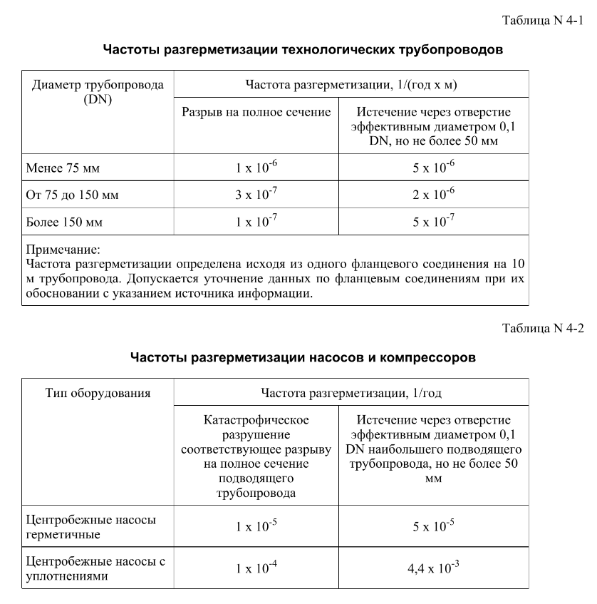
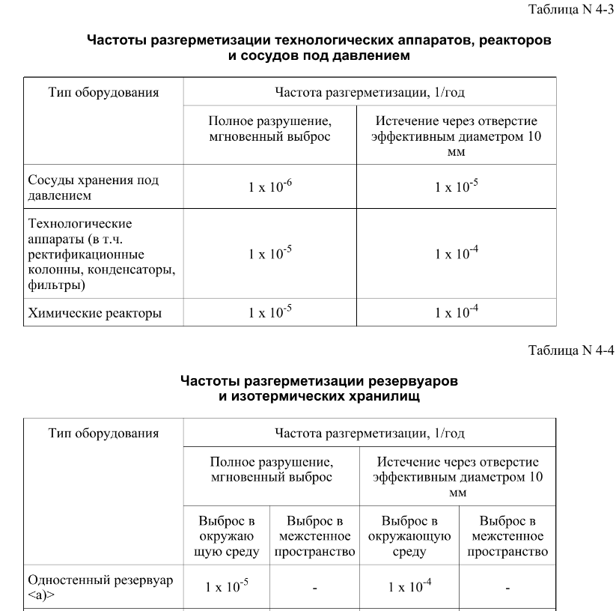
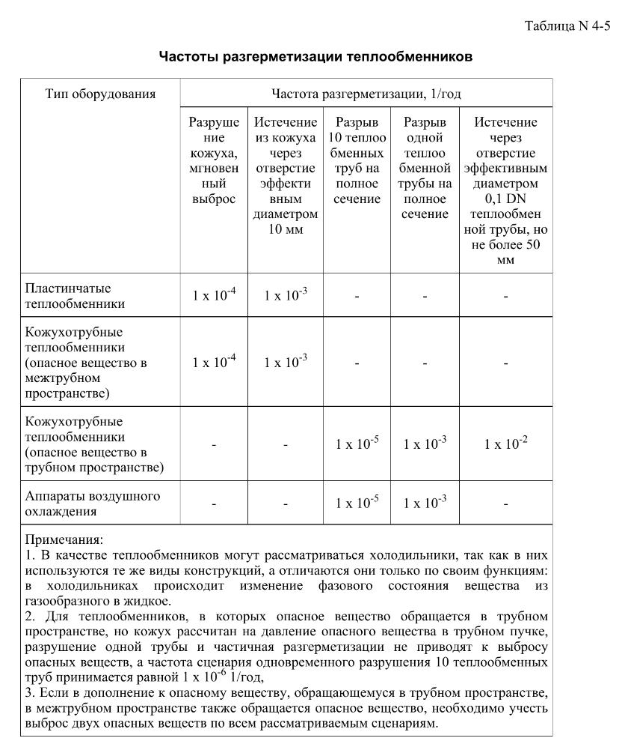
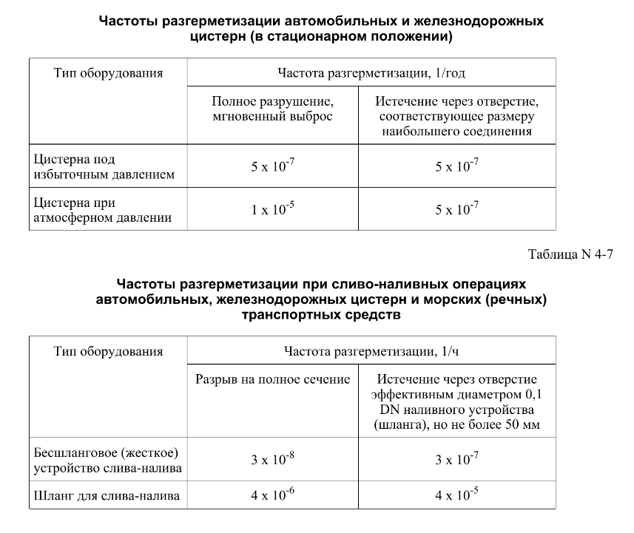

FN_FG
Кол-во, чел | Частота, 1/ год | Ущерб, млн
1 | 6.00E-07 | 4.09
1 | 1.20E-07 | 4.09
0 | 2.28E-06 | 0.01 | 1.35E-09
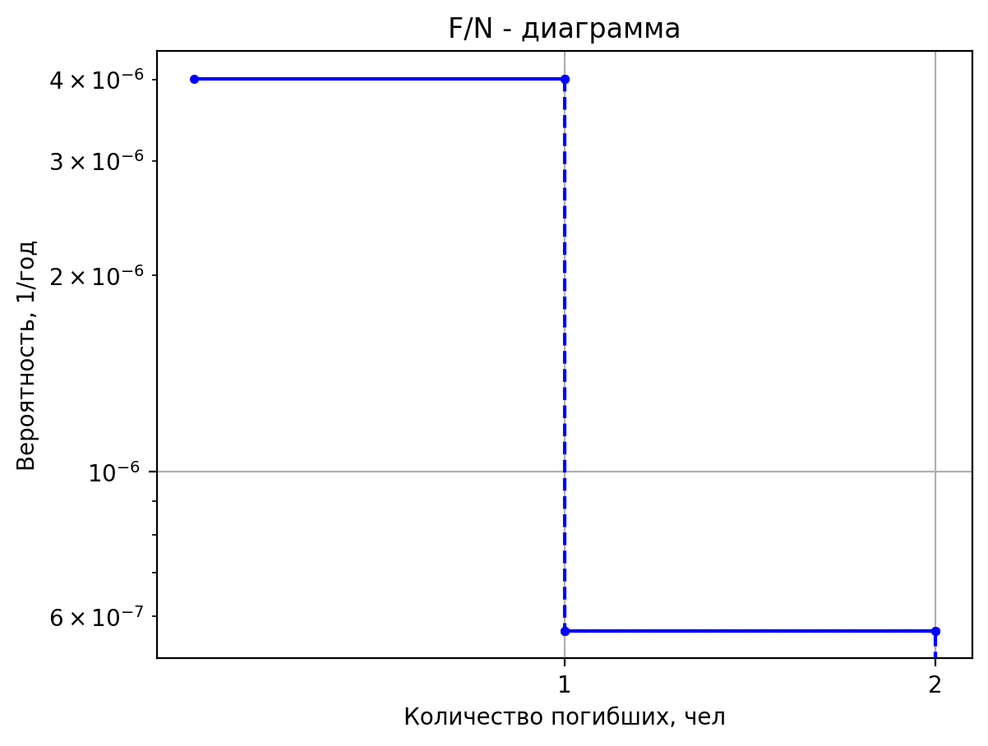
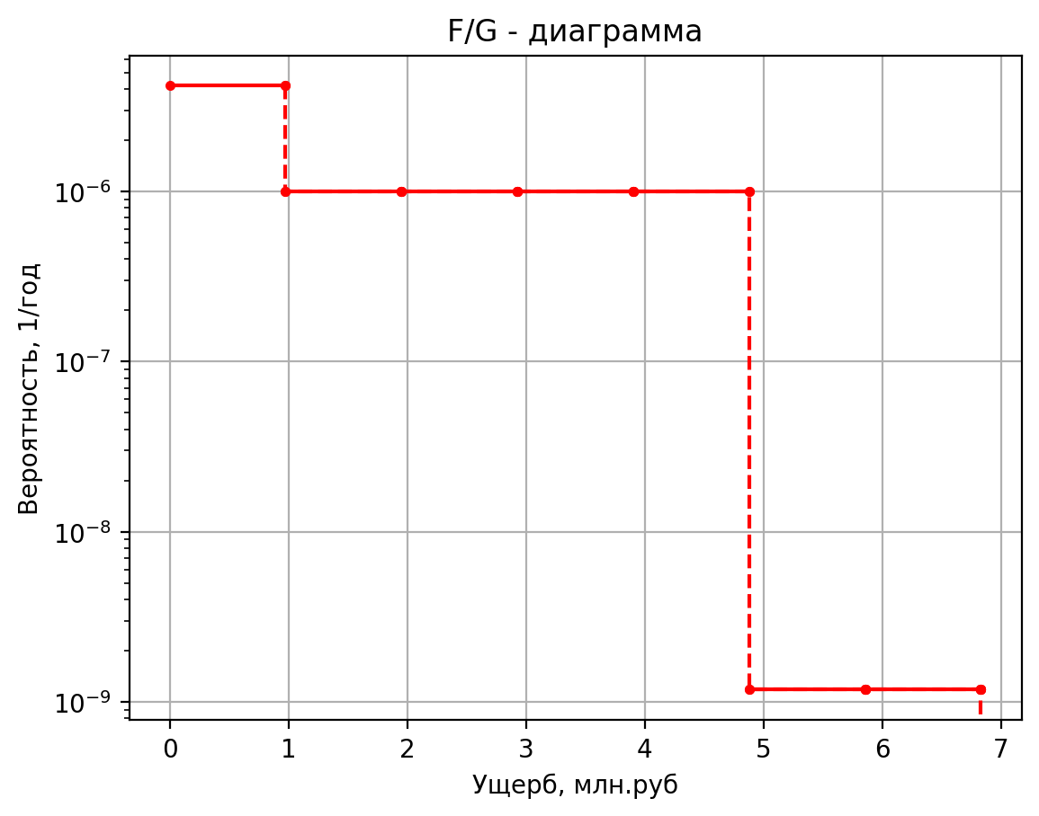
0 | 4.00E-06 | 0.32 | 2.70E-10
0 | 8.00E-07 | 0.32 | 5.13E-09
0 | 1.52E-05 | 0.00 | 9.00E-09
1 | 1.00E-06 | 59.42 | 1.80E-09
3 | 1.80E-06 | 43.92 | 3.42E-08
0 | 7.20E-06 | 31.95 | 4.05E-08
0 | 1.00E-05 | 8.88 | 8.10E-09
0 | 4.50E-06 | 5.12 | 1.54E-07
0 | 8.55E-05 | 4.79 | 2.70E-07
1 | 1.50E-07 | 5.23 | 5.40E-08
1 | 1.43E-07 | 5.20 | 1.03E-06
0 | 2.71E-06 | 1.04 | 8.91E-08
0 | 3.50E-07 | 0.33 | 1.78E-08
0 | 3.32E-07 | 0.33 | 3.39E-07
0 | 6.32E-06 | 0.00 | 5.94E-07
1 | 1.00E-06 | 15.46 | 1.19E-07
1 | 1.80E-06 | 15.46 | 2.26E-06
0 | 7.20E-06 | 5.81 | 5.92E-09
0 | 1.00E-05 | 1.99 | 1.18E-09
0 | 4.50E-06 | 1.99 | 2.25E-08
0 | 8.55E-05 | 0.84 | 3.95E-08
1 | 1.00E-06 | 27.36 | 7.90E-09
1 | 1.80E-06 | 27.36 | 1.50E-07
0 | 7.20E-06 | 11.77 | 1.78E-07
0 | 1.00E-05 | 3.78 | 3.55E-08
0 | 4.50E-06 | 3.78 | 6.75E-07
0 | 8.55E-05 | 1.73 | 1.18E-06
1 | 5.14E-06 | 5.26 | 2.37E-07
1 | 1.03E-06 | 5.26 | 4.50E-06
0 | 1.95E-05 | 1.05 | 3.91E-07
0 | 2.57E-04 | 0.34 | 7.82E-08
0 | 5.14E-05 | 0.34 | 1.49E-06
...

дБR, ppm

...
при горении 1 тонны нефти
 |  |  |  | Итого с 1 т нефти |  | 10068.2

№, п/п | Загрязняющее вещество | Норматив платы, руб./т (Hi) | Коэффициент особой охраны. (Кохр) | Коэффициент Кин | Масса выброса, т | Сумма ущерба, руб. |  |  |  | при расчете ущерба от загрязнения почвы при расчете ущерба принимались следующие коэффициенты СЗ =1,5 (степень загрязнения), Kr = 1 (показатель в зависимости от глубины загрязнения), Кисх=1,6 (показатель в зависимости от кат.земель и целевого назначения), Тх = 500 руб/м2 (расценка для исчисления размера вреда). Итого за 1 м2: 1200 руб.
1 | Углеводороды С1-С5 | 12292 | 1.08 | 0.10042 | 1 | 1333.1



 |  |  |  |  |  |  | Риск индивидуальный, 1/год | Риск, дБR | Риск, ppm
 |  |  |  |  |  |  | 0.00000485 | -16.042928728 | 4.85

